S1_전체9장
S1 · 낮한옥잔치형 · 전체 9개 화면 |  | 디자이너 전달용 · 이미지 재현 프롬프트
밝은 낮의 한옥·잔치 세계관. 전통성과 스토리 연결성이 가장 강한 계열. |  | ※ 각 프롬프트는 해당 이미지의 미술 방향을 재현하기 위한 디자인 가이드 겸 AI 이미지 생성용 문안입니다. 원본 생성 도구의 내부 프롬프트 원문은 아니며, 화면 문구·수치·버튼과 기능 배치는 실제 제작 시 최신 화면설계서를 우선합니다.

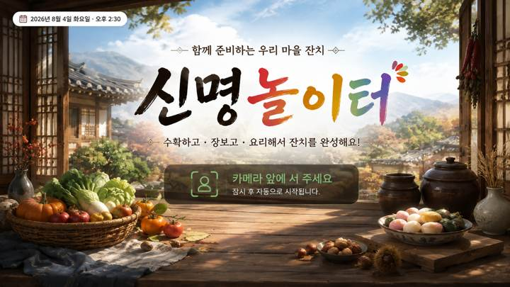
01 · SCR-001 · 타이틀 |  | 01 · SCR-001 · 타이틀 · 디자인 재현 프롬프트
 |  | [디자인 DNA — 시안1 낮한옥잔치형] 가로 16:9, 1920×1080 기준의 실제 상용 게임 화면. 전체 미술 방향은 따뜻한 한국 전통 마을과 잔치 공간을 현대적인 2.5D 동화풍 게임 아트로 재해석한 스타일이다. 실사 사진이나 포토리얼 3D가 아니며, 평면 벡터·와이어프레임·웹 카드 목업처럼 보이지 않는다. 손으로 그린 듯한 부드러운 페인터리 텍스처와 정돈된 게임 배경 아트를 결합하고, 인물·안내 아바타 없이 공간과 오브젝트 자체로 상황을 전달한다. 배경은 맑은 낮의 한옥 마을, 기와지붕, 밝은 목재 기둥, 장터 좌판, 항아리, 광주리, 화분, 천 장식 등을 사용한다. 전경·중경·후경이 자연스럽게 나뉘며 중앙 플레이 영역은 넓고 정돈되어야 한다. 배경은 풍성하지만 핵심 UI보다 시선을 빼앗지 않도록 대비와 디테일을 한 단계 낮춘다. 색채는 크림 아이보리와 따뜻한 원목색을 기본으로 하고 올리브·잎사귀 녹색을 주요 강조색, 감·꽃·등불 계열의 주황·붉은색을 작은 포인트로 사용한다. 형광색과 원색 위주의 키즈 게임 색채는 피한다. 재질은 한지의 미세한 섬유결, 밝은 원목의 나뭇결, 짚 광주리의 엮임, 도자기와 돌바닥의 부드러운 질감을 느낄 수 있게 표현하되 과도하게 사실적이지 않게 한다. 광원은 오전~낮의 따뜻한 자연광과 부드러운 확산광. 그림자는 짧고 옅으며, 선택·활성 상태에는 과한 네온 대신 따뜻한 황금빛 가장자리 발광과 소프트 섀도를 사용한다. UI는 한지와 밝은 목재가 결합된 큰 라운드형 패널, 제한적인 꽃·잎 문양, 두껍지 않은 테두리와 자연스러운 입체감을 사용한다. UI가 배경 위에 붙인 앱 카드가 아니라 한옥 세계관의 소품처럼 통합되어야 한다. 타이포그래피는 제목에 붓글씨 느낌을 약하게 가진 굵고 부드러운 한글, 본문·숫자는 높은 가독성의 굵은 고딕 계열. 고령자용 대형 TV를 고려해 글자·숫자·아이콘을 크게 하고 충분한 여백을 둔다. [화면별 구성 — SCR-001 타이틀] 화면 전체를 스타일 배경 아트로 채우고 중앙에 큰 한글 로고 ‘신명놀이터’를 배치한다. 로고 아래에는 ‘수확하고 · 장보고 · 요리해서 잔치를 완성해요!’처럼 콘텐츠 목적을 한 줄로 이해할 수 있는 짧은 설명을 둔다. 하단에는 카메라 앞에서 사용자가 시작 위치를 잡는다는 의미의 자연스러운 위치 안내 영역을 배치한다. 인물이나 안내 아바타 없이 넓은 활동 공간, 바닥 위치 표시, 카메라 인식 상태를 통해 비전 카메라 기반 콘텐츠라는 점이 느껴져야 한다. 화면은 실제 게임 시작 화면처럼 완결된 배경·광원·UI가 통합되어야 한다. [공통 제작 조건] 실제 게임 화면만 제작하고 모니터 프레임·기기 목업·설명용 인포그래픽을 넣지 않는다. 안내 인물·아바타·손 커서·실사 사용자 사진을 UI 위에 추가하지 않는다. 고령자 대상이므로 작은 글자, 낮은 대비, 복잡한 다중 메뉴, 과도한 애니메이션 장식, 지나치게 화려한 원색을 피한다. 화면 문구·수치·버튼명은 현재 시안 재현을 위한 예시이며 실제 구현 시 최신 화면설계서와 개발 규격을 우선한다.
 | 화면 성격
 | 프로젝트 첫인상을 결정하는 타이틀 화면.

 | 핵심 장점
 | 스타일 세계관과 '신명놀이터' 브랜드를 가장 강하게 전달.

 | 보완사항
 | 실제 플레이가 신체활동형이라는 인상도 함께 확보 필요.

 | 상태
 | 유효 · 세부 보완 필요

 | 패키지 파일
 | images/S1/01_SCR-001.png

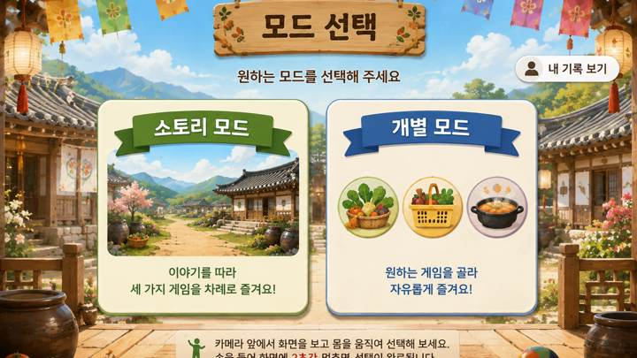
02 · SCR-004 · 모드 선택 |  | 02 · SCR-004 · 모드 선택 · 디자인 재현 프롬프트
 |  | [디자인 DNA — 시안1 낮한옥잔치형] 가로 16:9, 1920×1080 기준의 실제 상용 게임 화면. 전체 미술 방향은 따뜻한 한국 전통 마을과 잔치 공간을 현대적인 2.5D 동화풍 게임 아트로 재해석한 스타일이다. 실사 사진이나 포토리얼 3D가 아니며, 평면 벡터·와이어프레임·웹 카드 목업처럼 보이지 않는다. 손으로 그린 듯한 부드러운 페인터리 텍스처와 정돈된 게임 배경 아트를 결합하고, 인물·안내 아바타 없이 공간과 오브젝트 자체로 상황을 전달한다. 배경은 맑은 낮의 한옥 마을, 기와지붕, 밝은 목재 기둥, 장터 좌판, 항아리, 광주리, 화분, 천 장식 등을 사용한다. 전경·중경·후경이 자연스럽게 나뉘며 중앙 플레이 영역은 넓고 정돈되어야 한다. 배경은 풍성하지만 핵심 UI보다 시선을 빼앗지 않도록 대비와 디테일을 한 단계 낮춘다. 색채는 크림 아이보리와 따뜻한 원목색을 기본으로 하고 올리브·잎사귀 녹색을 주요 강조색, 감·꽃·등불 계열의 주황·붉은색을 작은 포인트로 사용한다. 형광색과 원색 위주의 키즈 게임 색채는 피한다. 재질은 한지의 미세한 섬유결, 밝은 원목의 나뭇결, 짚 광주리의 엮임, 도자기와 돌바닥의 부드러운 질감을 느낄 수 있게 표현하되 과도하게 사실적이지 않게 한다. 광원은 오전~낮의 따뜻한 자연광과 부드러운 확산광. 그림자는 짧고 옅으며, 선택·활성 상태에는 과한 네온 대신 따뜻한 황금빛 가장자리 발광과 소프트 섀도를 사용한다. UI는 한지와 밝은 목재가 결합된 큰 라운드형 패널, 제한적인 꽃·잎 문양, 두껍지 않은 테두리와 자연스러운 입체감을 사용한다. UI가 배경 위에 붙인 앱 카드가 아니라 한옥 세계관의 소품처럼 통합되어야 한다. 타이포그래피는 제목에 붓글씨 느낌을 약하게 가진 굵고 부드러운 한글, 본문·숫자는 높은 가독성의 굵은 고딕 계열. 고령자용 대형 TV를 고려해 글자·숫자·아이콘을 크게 하고 충분한 여백을 둔다. [화면별 구성 — SCR-004 모드 선택] 상단에 ‘모드 선택’ 또는 ‘원하는 모드를 선택해 주세요’를 크게 배치한다. 중앙에는 두 개의 대형 선택 영역을 좌우로 배치한다. 왼쪽 ‘스토리 모드’는 마을 잔치 이야기를 상징하는 풍경형 썸네일과 짧은 설명, 오른쪽 ‘개별 모드’는 수확하기·장보기·요리하기를 상징하는 3개 아이콘과 짧은 설명을 사용한다. 카드가 모바일 앱 메뉴처럼 떠 있는 것이 아니라 해당 공간 안에 세워진 안내판·패널처럼 자연스럽게 통합되도록 한다. 선택 영역은 멀리서도 명확히 구분되며, 한 화면에서 다른 보조 기능이 경쟁하지 않게 한다. [공통 제작 조건] 실제 게임 화면만 제작하고 모니터 프레임·기기 목업·설명용 인포그래픽을 넣지 않는다. 안내 인물·아바타·손 커서·실사 사용자 사진을 UI 위에 추가하지 않는다. 고령자 대상이므로 작은 글자, 낮은 대비, 복잡한 다중 메뉴, 과도한 애니메이션 장식, 지나치게 화려한 원색을 피한다. 화면 문구·수치·버튼명은 현재 시안 재현을 위한 예시이며 실제 구현 시 최신 화면설계서와 개발 규격을 우선한다.
 | 화면 성격
 | 스토리 모드와 개별 모드를 선택하는 진입 화면.

 | 핵심 장점
 | 각 스타일의 재질·색감·공간 분위기를 메뉴 UI까지 연결.

 | 보완사항
 | 미확정 기능·보조 버튼은 최종 화면설계에 맞춰 정리 필요.

 | 상태
 | 유효 · 세부 보완 필요

 | 패키지 파일
 | images/S1/02_SCR-004.png

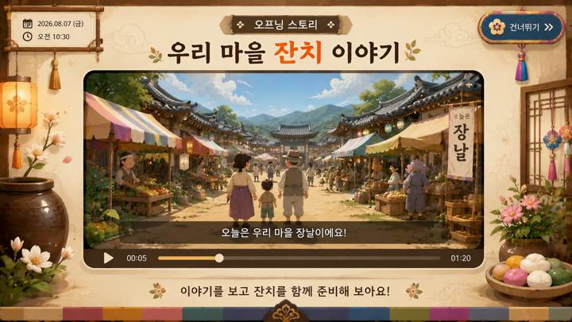
03 · SCR-006 · 오프닝 스토리 영상 UI |  | 03 · SCR-006 · 오프닝 스토리 영상 UI · 디자인 재현 프롬프트
 |  | [디자인 DNA — 시안1 낮한옥잔치형] 가로 16:9, 1920×1080 기준의 실제 상용 게임 화면. 전체 미술 방향은 따뜻한 한국 전통 마을과 잔치 공간을 현대적인 2.5D 동화풍 게임 아트로 재해석한 스타일이다. 실사 사진이나 포토리얼 3D가 아니며, 평면 벡터·와이어프레임·웹 카드 목업처럼 보이지 않는다. 손으로 그린 듯한 부드러운 페인터리 텍스처와 정돈된 게임 배경 아트를 결합하고, 인물·안내 아바타 없이 공간과 오브젝트 자체로 상황을 전달한다. 배경은 맑은 낮의 한옥 마을, 기와지붕, 밝은 목재 기둥, 장터 좌판, 항아리, 광주리, 화분, 천 장식 등을 사용한다. 전경·중경·후경이 자연스럽게 나뉘며 중앙 플레이 영역은 넓고 정돈되어야 한다. 배경은 풍성하지만 핵심 UI보다 시선을 빼앗지 않도록 대비와 디테일을 한 단계 낮춘다. 색채는 크림 아이보리와 따뜻한 원목색을 기본으로 하고 올리브·잎사귀 녹색을 주요 강조색, 감·꽃·등불 계열의 주황·붉은색을 작은 포인트로 사용한다. 형광색과 원색 위주의 키즈 게임 색채는 피한다. 재질은 한지의 미세한 섬유결, 밝은 원목의 나뭇결, 짚 광주리의 엮임, 도자기와 돌바닥의 부드러운 질감을 느낄 수 있게 표현하되 과도하게 사실적이지 않게 한다. 광원은 오전~낮의 따뜻한 자연광과 부드러운 확산광. 그림자는 짧고 옅으며, 선택·활성 상태에는 과한 네온 대신 따뜻한 황금빛 가장자리 발광과 소프트 섀도를 사용한다. UI는 한지와 밝은 목재가 결합된 큰 라운드형 패널, 제한적인 꽃·잎 문양, 두껍지 않은 테두리와 자연스러운 입체감을 사용한다. UI가 배경 위에 붙인 앱 카드가 아니라 한옥 세계관의 소품처럼 통합되어야 한다. 타이포그래피는 제목에 붓글씨 느낌을 약하게 가진 굵고 부드러운 한글, 본문·숫자는 높은 가독성의 굵은 고딕 계열. 고령자용 대형 TV를 고려해 글자·숫자·아이콘을 크게 하고 충분한 여백을 둔다. [화면별 구성 — SCR-006 오프닝 스토리 영상 UI] 스토리 모드의 영상 재생 화면. 배경은 해당 스타일의 공간을 유지하되 중앙에 16:9 영상 프레임을 크게 배치하고, 영상 프레임 안에만 스토리 등장인물과 장날·잔치 장면이 보이도록 한다. UI 바깥에는 안내 캐릭터를 두지 않는다. 상단에는 ‘우리 마을 잔치 이야기’ 같은 제목, 영상 하단에는 큰 자막 영역과 단순한 재생 진행바를 배치한다. 건너뛰기·일시정지 등 필요한 조작만 작고 명확하게 두고, 플레이어 HUD처럼 과도한 정보는 넣지 않는다. 영상 프레임·자막·버튼의 재질과 테두리는 해당 스타일의 디자인 언어로 통일한다. [공통 제작 조건] 실제 게임 화면만 제작하고 모니터 프레임·기기 목업·설명용 인포그래픽을 넣지 않는다. 안내 인물·아바타·손 커서·실사 사용자 사진을 UI 위에 추가하지 않는다. 고령자 대상이므로 작은 글자, 낮은 대비, 복잡한 다중 메뉴, 과도한 애니메이션 장식, 지나치게 화려한 원색을 피한다. 화면 문구·수치·버튼명은 현재 시안 재현을 위한 예시이며 실제 구현 시 최신 화면설계서와 개발 규격을 우선한다.
 | 화면 성격
 | 스토리 영상을 보여주는 영상 플레이어형 화면.

 | 핵심 장점
 | 영상 프레임·자막·진행바를 각 스타일 디자인 언어로 통합.

 | 보완사항
 | 최종 적용 시 실제 영상·자막·진행바·건너뛰기 중심으로 단순화.

 | 상태
 | 유효 · 세부 보완 필요

 | 패키지 파일
 | images/S1/03_SCR-006.png

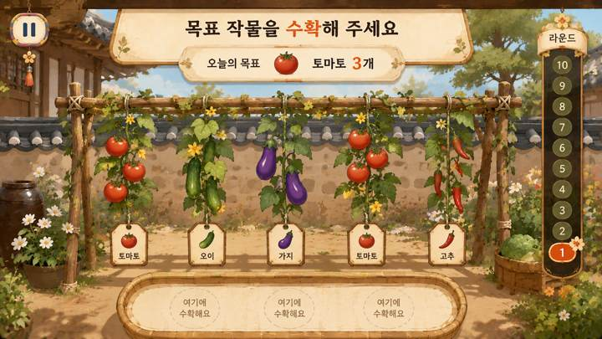
04 · SCR-008 · 수확하기 플레이 |  | 04 · SCR-008 · 수확하기 플레이 · 디자인 재현 프롬프트
 |  | [디자인 DNA — 시안1 낮한옥잔치형] 가로 16:9, 1920×1080 기준의 실제 상용 게임 화면. 전체 미술 방향은 따뜻한 한국 전통 마을과 잔치 공간을 현대적인 2.5D 동화풍 게임 아트로 재해석한 스타일이다. 실사 사진이나 포토리얼 3D가 아니며, 평면 벡터·와이어프레임·웹 카드 목업처럼 보이지 않는다. 손으로 그린 듯한 부드러운 페인터리 텍스처와 정돈된 게임 배경 아트를 결합하고, 인물·안내 아바타 없이 공간과 오브젝트 자체로 상황을 전달한다. 배경은 맑은 낮의 한옥 마을, 기와지붕, 밝은 목재 기둥, 장터 좌판, 항아리, 광주리, 화분, 천 장식 등을 사용한다. 전경·중경·후경이 자연스럽게 나뉘며 중앙 플레이 영역은 넓고 정돈되어야 한다. 배경은 풍성하지만 핵심 UI보다 시선을 빼앗지 않도록 대비와 디테일을 한 단계 낮춘다. 색채는 크림 아이보리와 따뜻한 원목색을 기본으로 하고 올리브·잎사귀 녹색을 주요 강조색, 감·꽃·등불 계열의 주황·붉은색을 작은 포인트로 사용한다. 형광색과 원색 위주의 키즈 게임 색채는 피한다. 재질은 한지의 미세한 섬유결, 밝은 원목의 나뭇결, 짚 광주리의 엮임, 도자기와 돌바닥의 부드러운 질감을 느낄 수 있게 표현하되 과도하게 사실적이지 않게 한다. 광원은 오전~낮의 따뜻한 자연광과 부드러운 확산광. 그림자는 짧고 옅으며, 선택·활성 상태에는 과한 네온 대신 따뜻한 황금빛 가장자리 발광과 소프트 섀도를 사용한다. UI는 한지와 밝은 목재가 결합된 큰 라운드형 패널, 제한적인 꽃·잎 문양, 두껍지 않은 테두리와 자연스러운 입체감을 사용한다. UI가 배경 위에 붙인 앱 카드가 아니라 한옥 세계관의 소품처럼 통합되어야 한다. 타이포그래피는 제목에 붓글씨 느낌을 약하게 가진 굵고 부드러운 한글, 본문·숫자는 높은 가독성의 굵은 고딕 계열. 고령자용 대형 TV를 고려해 글자·숫자·아이콘을 크게 하고 충분한 여백을 둔다. [화면별 구성 — SCR-008 수확하기 플레이] 화면 상단 중앙에 ‘목표 작물을 수확해 주세요’와 오늘의 목표 작물을 크게 제시한다. 중앙~하단에는 울타리 또는 시렁에 여러 넝쿨이 자연스럽게 매달린 실제 게임 공간을 구성하고, 토마토·오이·가지·고추 등 3~5개의 큰 작물 오브젝트를 충분한 간격으로 배치한다. 정답·벌레먹은 작물·다른 작물이 함께 보이되 정답을 사전 노출하지 않는다. 사용자가 손으로 잡고 아래로 살짝 당기는 행동이 자연스럽게 연상되도록 선택 중인 넝쿨에는 테두리와 아래 방향 안내 효과를 적용한다. 우측에는 1~10 세로 진행 레일, 우상단에는 일시정지. 작은 설명 카드와 캐릭터는 사용하지 않는다. [공통 제작 조건] 실제 게임 화면만 제작하고 모니터 프레임·기기 목업·설명용 인포그래픽을 넣지 않는다. 안내 인물·아바타·손 커서·실사 사용자 사진을 UI 위에 추가하지 않는다. 고령자 대상이므로 작은 글자, 낮은 대비, 복잡한 다중 메뉴, 과도한 애니메이션 장식, 지나치게 화려한 원색을 피한다. 화면 문구·수치·버튼명은 현재 시안 재현을 위한 예시이며 실제 구현 시 최신 화면설계서와 개발 규격을 우선한다.
 | 화면 성격
 | 목표 작물을 보고 넝쿨에서 수확하는 플레이 화면.

 | 핵심 장점
 | 큰 작물과 명확한 선택 영역으로 고령자 시인성을 우선.

 | 보완사항
 | 최신 룰에 없는 이름표·보조 바구니·과도한 장식은 제거 필요.

 | 상태
 | 유효 · 세부 보완 필요

 | 패키지 파일
 | images/S1/04_SCR-008.png

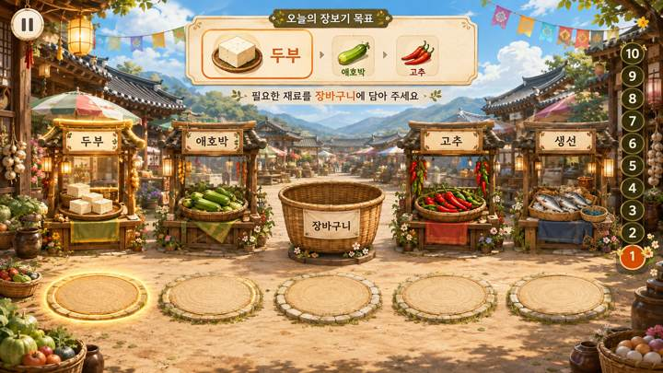
05 · SCR-013 · 장보기 플레이 |  | 05 · SCR-013 · 장보기 플레이 · 디자인 재현 프롬프트
 |  | [디자인 DNA — 시안1 낮한옥잔치형] 가로 16:9, 1920×1080 기준의 실제 상용 게임 화면. 전체 미술 방향은 따뜻한 한국 전통 마을과 잔치 공간을 현대적인 2.5D 동화풍 게임 아트로 재해석한 스타일이다. 실사 사진이나 포토리얼 3D가 아니며, 평면 벡터·와이어프레임·웹 카드 목업처럼 보이지 않는다. 손으로 그린 듯한 부드러운 페인터리 텍스처와 정돈된 게임 배경 아트를 결합하고, 인물·안내 아바타 없이 공간과 오브젝트 자체로 상황을 전달한다. 배경은 맑은 낮의 한옥 마을, 기와지붕, 밝은 목재 기둥, 장터 좌판, 항아리, 광주리, 화분, 천 장식 등을 사용한다. 전경·중경·후경이 자연스럽게 나뉘며 중앙 플레이 영역은 넓고 정돈되어야 한다. 배경은 풍성하지만 핵심 UI보다 시선을 빼앗지 않도록 대비와 디테일을 한 단계 낮춘다. 색채는 크림 아이보리와 따뜻한 원목색을 기본으로 하고 올리브·잎사귀 녹색을 주요 강조색, 감·꽃·등불 계열의 주황·붉은색을 작은 포인트로 사용한다. 형광색과 원색 위주의 키즈 게임 색채는 피한다. 재질은 한지의 미세한 섬유결, 밝은 원목의 나뭇결, 짚 광주리의 엮임, 도자기와 돌바닥의 부드러운 질감을 느낄 수 있게 표현하되 과도하게 사실적이지 않게 한다. 광원은 오전~낮의 따뜻한 자연광과 부드러운 확산광. 그림자는 짧고 옅으며, 선택·활성 상태에는 과한 네온 대신 따뜻한 황금빛 가장자리 발광과 소프트 섀도를 사용한다. UI는 한지와 밝은 목재가 결합된 큰 라운드형 패널, 제한적인 꽃·잎 문양, 두껍지 않은 테두리와 자연스러운 입체감을 사용한다. UI가 배경 위에 붙인 앱 카드가 아니라 한옥 세계관의 소품처럼 통합되어야 한다. 타이포그래피는 제목에 붓글씨 느낌을 약하게 가진 굵고 부드러운 한글, 본문·숫자는 높은 가독성의 굵은 고딕 계열. 고령자용 대형 TV를 고려해 글자·숫자·아이콘을 크게 하고 충분한 여백을 둔다. [화면별 구성 — SCR-013 장보기 플레이] 화면 상단 중앙에는 이번 라운드의 목표 재료 1~3개를 표시한다. 현재 목표는 가장 크고 밝게, 다음 목표는 작고 약하게 보여 현재 해야 할 행동만 즉시 이해되게 한다. 중앙에는 좌측 2개 점포, 중앙 장바구니, 우측 2개 점포를 일렬로 배치하고, 하단에는 좌외곽·좌안쪽·중앙·우안쪽·우외곽의 5개 위치 발판을 정확히 대응시키되 발판이 클릭 버튼처럼 보이지 않고 실제 바닥의 이동 지점처럼 표현한다. 현재 목표 점포와 해당 발판만 같은 계열의 은은한 강조 효과로 연결한다. 사용자가 이동 중 다른 발판을 통과하는 것은 선택으로 보이지 않아야 한다. 장바구니는 최종 중앙 복귀 지점으로 인식되되 하나의 점포처럼 과도하게 강조하지 않는다. 장보기 화면은 하단 이동 공간이 중요하므로 시각적 여백을 충분히 확보한다. [공통 제작 조건] 실제 게임 화면만 제작하고 모니터 프레임·기기 목업·설명용 인포그래픽을 넣지 않는다. 안내 인물·아바타·손 커서·실사 사용자 사진을 UI 위에 추가하지 않는다. 고령자 대상이므로 작은 글자, 낮은 대비, 복잡한 다중 메뉴, 과도한 애니메이션 장식, 지나치게 화려한 원색을 피한다. 화면 문구·수치·버튼명은 현재 시안 재현을 위한 예시이며 실제 구현 시 최신 화면설계서와 개발 규격을 우선한다.
 | 화면 성격
 | 5개 위치 발판과 4개 점포를 이용하는 장보기 플레이.

 | 핵심 장점
 | 현재 목표 점포와 대응 발판을 함께 강조해 이동 목적지를 안내.

 | 보완사항
 | 목표 UI·장바구니·배경 소품 밀도를 줄이고 발판을 버튼처럼 보이지 않게 조정.

 | 상태
 | 유효 · 세부 보완 필요

 | 패키지 파일
 | images/S1/05_SCR-013.png

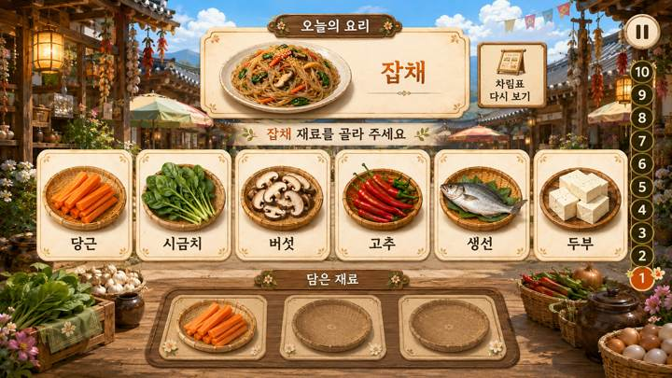
06 · SCR-018 · 요리하기 플레이 |  | 06 · SCR-018 · 요리하기 플레이 · 디자인 재현 프롬프트
 |  | [디자인 DNA — 시안1 낮한옥잔치형] 가로 16:9, 1920×1080 기준의 실제 상용 게임 화면. 전체 미술 방향은 따뜻한 한국 전통 마을과 잔치 공간을 현대적인 2.5D 동화풍 게임 아트로 재해석한 스타일이다. 실사 사진이나 포토리얼 3D가 아니며, 평면 벡터·와이어프레임·웹 카드 목업처럼 보이지 않는다. 손으로 그린 듯한 부드러운 페인터리 텍스처와 정돈된 게임 배경 아트를 결합하고, 인물·안내 아바타 없이 공간과 오브젝트 자체로 상황을 전달한다. 배경은 맑은 낮의 한옥 마을, 기와지붕, 밝은 목재 기둥, 장터 좌판, 항아리, 광주리, 화분, 천 장식 등을 사용한다. 전경·중경·후경이 자연스럽게 나뉘며 중앙 플레이 영역은 넓고 정돈되어야 한다. 배경은 풍성하지만 핵심 UI보다 시선을 빼앗지 않도록 대비와 디테일을 한 단계 낮춘다. 색채는 크림 아이보리와 따뜻한 원목색을 기본으로 하고 올리브·잎사귀 녹색을 주요 강조색, 감·꽃·등불 계열의 주황·붉은색을 작은 포인트로 사용한다. 형광색과 원색 위주의 키즈 게임 색채는 피한다. 재질은 한지의 미세한 섬유결, 밝은 원목의 나뭇결, 짚 광주리의 엮임, 도자기와 돌바닥의 부드러운 질감을 느낄 수 있게 표현하되 과도하게 사실적이지 않게 한다. 광원은 오전~낮의 따뜻한 자연광과 부드러운 확산광. 그림자는 짧고 옅으며, 선택·활성 상태에는 과한 네온 대신 따뜻한 황금빛 가장자리 발광과 소프트 섀도를 사용한다. UI는 한지와 밝은 목재가 결합된 큰 라운드형 패널, 제한적인 꽃·잎 문양, 두껍지 않은 테두리와 자연스러운 입체감을 사용한다. UI가 배경 위에 붙인 앱 카드가 아니라 한옥 세계관의 소품처럼 통합되어야 한다. 타이포그래피는 제목에 붓글씨 느낌을 약하게 가진 굵고 부드러운 한글, 본문·숫자는 높은 가독성의 굵은 고딕 계열. 고령자용 대형 TV를 고려해 글자·숫자·아이콘을 크게 하고 충분한 여백을 둔다. [화면별 구성 — SCR-018 요리하기 플레이] 상단 중앙에 ‘오늘 만들 음식’과 완성 음식 이미지를 크게 보여주고, 기억한 재료를 다시 확인하는 ‘차림표 다시 보기’ 기능을 별도 버튼으로 둔다. 중앙에는 선택 가능한 재료 후보 5~7개를 큰 개별 받침 또는 카드 위에 넓게 배치한다. 후보는 밝고 선택 가능한 영역으로, 하단 ‘담은 재료’ 영역은 더 낮은 대비·작은 크기·비활성 인상으로 명확히 구분한다. 담은 재료 슬롯은 난이도에 따라 2~3개가 자연스럽다. 사용자의 체류 선택 중인 재료와 자동 힌트 대상에만 테두리·밝기·은은한 발광 효과를 사용한다. 작은 재료 아이콘을 빽빽하게 나열하지 말고 대형 TV에서 식별 가능한 크기로 표현한다. 우측에는 1~10 진행 레일, 일시정지와 보조 기능은 핵심 선택 영역을 방해하지 않게 배치한다. [공통 제작 조건] 실제 게임 화면만 제작하고 모니터 프레임·기기 목업·설명용 인포그래픽을 넣지 않는다. 안내 인물·아바타·손 커서·실사 사용자 사진을 UI 위에 추가하지 않는다. 고령자 대상이므로 작은 글자, 낮은 대비, 복잡한 다중 메뉴, 과도한 애니메이션 장식, 지나치게 화려한 원색을 피한다. 화면 문구·수치·버튼명은 현재 시안 재현을 위한 예시이며 실제 구현 시 최신 화면설계서와 개발 규격을 우선한다.
 | 화면 성격
 | 완성 음식을 기억한 뒤 필요한 재료를 선택하는 요리하기.

 | 핵심 장점
 | 후보 재료와 담은 재료 영역을 명확히 분리해 기억→선택 흐름을 표현.

 | 보완사항
 | 후보 5~7개, 담은 재료 2~3개 기준에 맞춰 정보량 조정 필요.

 | 상태
 | 유효 · 세부 보완 필요

 | 패키지 파일
 | images/S1/06_SCR-018.png

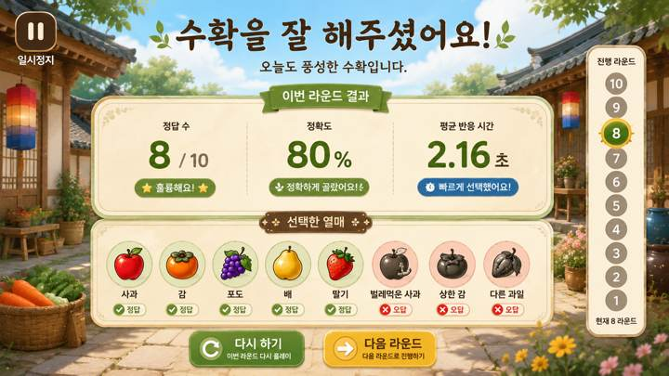
07 · SCR-009 · 수확하기 결과 |  | 07 · SCR-009 · 수확하기 결과 · 디자인 재현 프롬프트
 |  | [디자인 DNA — 시안1 낮한옥잔치형] 가로 16:9, 1920×1080 기준의 실제 상용 게임 화면. 전체 미술 방향은 따뜻한 한국 전통 마을과 잔치 공간을 현대적인 2.5D 동화풍 게임 아트로 재해석한 스타일이다. 실사 사진이나 포토리얼 3D가 아니며, 평면 벡터·와이어프레임·웹 카드 목업처럼 보이지 않는다. 손으로 그린 듯한 부드러운 페인터리 텍스처와 정돈된 게임 배경 아트를 결합하고, 인물·안내 아바타 없이 공간과 오브젝트 자체로 상황을 전달한다. 배경은 맑은 낮의 한옥 마을, 기와지붕, 밝은 목재 기둥, 장터 좌판, 항아리, 광주리, 화분, 천 장식 등을 사용한다. 전경·중경·후경이 자연스럽게 나뉘며 중앙 플레이 영역은 넓고 정돈되어야 한다. 배경은 풍성하지만 핵심 UI보다 시선을 빼앗지 않도록 대비와 디테일을 한 단계 낮춘다. 색채는 크림 아이보리와 따뜻한 원목색을 기본으로 하고 올리브·잎사귀 녹색을 주요 강조색, 감·꽃·등불 계열의 주황·붉은색을 작은 포인트로 사용한다. 형광색과 원색 위주의 키즈 게임 색채는 피한다. 재질은 한지의 미세한 섬유결, 밝은 원목의 나뭇결, 짚 광주리의 엮임, 도자기와 돌바닥의 부드러운 질감을 느낄 수 있게 표현하되 과도하게 사실적이지 않게 한다. 광원은 오전~낮의 따뜻한 자연광과 부드러운 확산광. 그림자는 짧고 옅으며, 선택·활성 상태에는 과한 네온 대신 따뜻한 황금빛 가장자리 발광과 소프트 섀도를 사용한다. UI는 한지와 밝은 목재가 결합된 큰 라운드형 패널, 제한적인 꽃·잎 문양, 두껍지 않은 테두리와 자연스러운 입체감을 사용한다. UI가 배경 위에 붙인 앱 카드가 아니라 한옥 세계관의 소품처럼 통합되어야 한다. 타이포그래피는 제목에 붓글씨 느낌을 약하게 가진 굵고 부드러운 한글, 본문·숫자는 높은 가독성의 굵은 고딕 계열. 고령자용 대형 TV를 고려해 글자·숫자·아이콘을 크게 하고 충분한 여백을 둔다. [화면별 구성 — SCR-009 수확하기 최종 결과] 수확하기 10라운드를 모두 마친 뒤 보여주는 ‘최종 결과’ 화면이다. 상단에는 ‘수확을 잘 해주셨어요!’처럼 성취감을 주는 큰 완료 메시지와 ‘수확하기 최종 결과’ 제목을 배치한다. 중앙에는 핵심 결과 수치 2~3개를 큰 숫자로 정돈해 보여주고, 하단에는 플레이에서 선택한 열매 또는 대표적인 정답·오답 기록을 실제 열매 이미지로 시각화한다. 결과 화면은 라운드 중간 화면이 아니므로 1~10 진행 레일, ‘이번 라운드 결과’, ‘다음 라운드’, 일시정지 UI를 넣지 않는다. 결과 수치와 버튼 문구는 디자인 예시로만 사용하고 실제 항목은 화면설계서 기준을 우선한다. 보상 화면답게 충분한 여백과 축하 분위기를 주되 과도한 폭죽·별 효과는 피한다. [공통 제작 조건] 실제 게임 화면만 제작하고 모니터 프레임·기기 목업·설명용 인포그래픽을 넣지 않는다. 안내 인물·아바타·손 커서·실사 사용자 사진을 UI 위에 추가하지 않는다. 고령자 대상이므로 작은 글자, 낮은 대비, 복잡한 다중 메뉴, 과도한 애니메이션 장식, 지나치게 화려한 원색을 피한다. 화면 문구·수치·버튼명은 현재 시안 재현을 위한 예시이며 실제 구현 시 최신 화면설계서와 개발 규격을 우선한다.
 | 화면 성격
 | 수확하기 전체 플레이 종료 후 결과를 확인하는 화면.

 | 핵심 장점
 | 정답·정확도·반응 시간과 선택 열매를 시각적으로 복기.

 | 보완사항
 | 간이 결과 요소·라운드 진행·일시정지 등은 최종 결과 화면에서 제거.

 | 상태
 | 구조 수정 필요 · 최종 결과용 재정리

 | 패키지 파일
 | images/S1/07_SCR-009.png

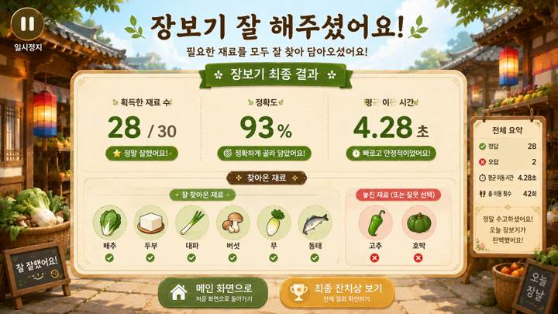
08 · SCR-014 · 장보기 결과 |  | 08 · SCR-014 · 장보기 결과 · 디자인 재현 프롬프트
 |  | [디자인 DNA — 시안1 낮한옥잔치형] 가로 16:9, 1920×1080 기준의 실제 상용 게임 화면. 전체 미술 방향은 따뜻한 한국 전통 마을과 잔치 공간을 현대적인 2.5D 동화풍 게임 아트로 재해석한 스타일이다. 실사 사진이나 포토리얼 3D가 아니며, 평면 벡터·와이어프레임·웹 카드 목업처럼 보이지 않는다. 손으로 그린 듯한 부드러운 페인터리 텍스처와 정돈된 게임 배경 아트를 결합하고, 인물·안내 아바타 없이 공간과 오브젝트 자체로 상황을 전달한다. 배경은 맑은 낮의 한옥 마을, 기와지붕, 밝은 목재 기둥, 장터 좌판, 항아리, 광주리, 화분, 천 장식 등을 사용한다. 전경·중경·후경이 자연스럽게 나뉘며 중앙 플레이 영역은 넓고 정돈되어야 한다. 배경은 풍성하지만 핵심 UI보다 시선을 빼앗지 않도록 대비와 디테일을 한 단계 낮춘다. 색채는 크림 아이보리와 따뜻한 원목색을 기본으로 하고 올리브·잎사귀 녹색을 주요 강조색, 감·꽃·등불 계열의 주황·붉은색을 작은 포인트로 사용한다. 형광색과 원색 위주의 키즈 게임 색채는 피한다. 재질은 한지의 미세한 섬유결, 밝은 원목의 나뭇결, 짚 광주리의 엮임, 도자기와 돌바닥의 부드러운 질감을 느낄 수 있게 표현하되 과도하게 사실적이지 않게 한다. 광원은 오전~낮의 따뜻한 자연광과 부드러운 확산광. 그림자는 짧고 옅으며, 선택·활성 상태에는 과한 네온 대신 따뜻한 황금빛 가장자리 발광과 소프트 섀도를 사용한다. UI는 한지와 밝은 목재가 결합된 큰 라운드형 패널, 제한적인 꽃·잎 문양, 두껍지 않은 테두리와 자연스러운 입체감을 사용한다. UI가 배경 위에 붙인 앱 카드가 아니라 한옥 세계관의 소품처럼 통합되어야 한다. 타이포그래피는 제목에 붓글씨 느낌을 약하게 가진 굵고 부드러운 한글, 본문·숫자는 높은 가독성의 굵은 고딕 계열. 고령자용 대형 TV를 고려해 글자·숫자·아이콘을 크게 하고 충분한 여백을 둔다. [화면별 구성 — SCR-014 장보기 최종 결과] 장보기 전체 플레이 종료 후 획득한 재료와 이동 수행 결과를 확인하는 화면이다. 상단에는 ‘장보기 잘 해주셨어요!’와 ‘장보기 최종 결과’를 크게 표시한다. 중앙에는 획득한 재료 수, 정확도 또는 성공률, 평균 목표 도달 시간 등 핵심 지표를 큰 숫자로 정돈해 보여준다. 하단에는 실제 식재료 이미지를 사용해 ‘잘 찾아온 재료’와 ‘놓친 재료’를 명확히 구분한다. 장보기에서는 다른 발판을 지나가는 것이 오답이 아니므로 ‘잘못 선택’, ‘오답 발판’ 같은 표현을 사용하지 않는다. 결과 화면에 라운드 진행 레일이나 일시정지를 넣지 않는다. 하단 이동 버튼은 디자인 예시이며 실제 모드 분기는 화면설계서 기준으로 적용한다. [공통 제작 조건] 실제 게임 화면만 제작하고 모니터 프레임·기기 목업·설명용 인포그래픽을 넣지 않는다. 안내 인물·아바타·손 커서·실사 사용자 사진을 UI 위에 추가하지 않는다. 고령자 대상이므로 작은 글자, 낮은 대비, 복잡한 다중 메뉴, 과도한 애니메이션 장식, 지나치게 화려한 원색을 피한다. 화면 문구·수치·버튼명은 현재 시안 재현을 위한 예시이며 실제 구현 시 최신 화면설계서와 개발 규격을 우선한다.
 | 화면 성격
 | 장보기 전체 플레이 종료 후 획득 재료와 이동 결과를 확인.

 | 핵심 장점
 | 획득·미획득 재료를 실제 식재료 아이콘으로 보여줘 이해가 쉬움.

 | 보완사항
 | 장보기는 오답보다 '놓친 재료' 표현이 적합하며 중복 지표 축소 필요.

 | 상태
 | 유효 · 세부 보완 필요

 | 패키지 파일
 | images/S1/08_SCR-014.png

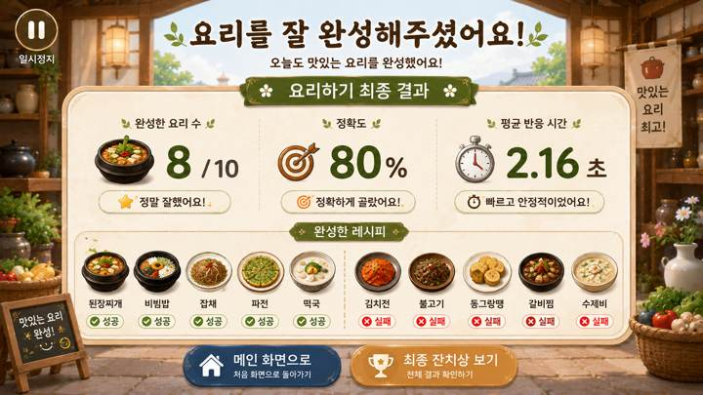
09 · SCR-019 · 요리하기 결과 |  | 09 · SCR-019 · 요리하기 결과 · 디자인 재현 프롬프트
 |  | [디자인 DNA — 시안1 낮한옥잔치형] 가로 16:9, 1920×1080 기준의 실제 상용 게임 화면. 전체 미술 방향은 따뜻한 한국 전통 마을과 잔치 공간을 현대적인 2.5D 동화풍 게임 아트로 재해석한 스타일이다. 실사 사진이나 포토리얼 3D가 아니며, 평면 벡터·와이어프레임·웹 카드 목업처럼 보이지 않는다. 손으로 그린 듯한 부드러운 페인터리 텍스처와 정돈된 게임 배경 아트를 결합하고, 인물·안내 아바타 없이 공간과 오브젝트 자체로 상황을 전달한다. 배경은 맑은 낮의 한옥 마을, 기와지붕, 밝은 목재 기둥, 장터 좌판, 항아리, 광주리, 화분, 천 장식 등을 사용한다. 전경·중경·후경이 자연스럽게 나뉘며 중앙 플레이 영역은 넓고 정돈되어야 한다. 배경은 풍성하지만 핵심 UI보다 시선을 빼앗지 않도록 대비와 디테일을 한 단계 낮춘다. 색채는 크림 아이보리와 따뜻한 원목색을 기본으로 하고 올리브·잎사귀 녹색을 주요 강조색, 감·꽃·등불 계열의 주황·붉은색을 작은 포인트로 사용한다. 형광색과 원색 위주의 키즈 게임 색채는 피한다. 재질은 한지의 미세한 섬유결, 밝은 원목의 나뭇결, 짚 광주리의 엮임, 도자기와 돌바닥의 부드러운 질감을 느낄 수 있게 표현하되 과도하게 사실적이지 않게 한다. 광원은 오전~낮의 따뜻한 자연광과 부드러운 확산광. 그림자는 짧고 옅으며, 선택·활성 상태에는 과한 네온 대신 따뜻한 황금빛 가장자리 발광과 소프트 섀도를 사용한다. UI는 한지와 밝은 목재가 결합된 큰 라운드형 패널, 제한적인 꽃·잎 문양, 두껍지 않은 테두리와 자연스러운 입체감을 사용한다. UI가 배경 위에 붙인 앱 카드가 아니라 한옥 세계관의 소품처럼 통합되어야 한다. 타이포그래피는 제목에 붓글씨 느낌을 약하게 가진 굵고 부드러운 한글, 본문·숫자는 높은 가독성의 굵은 고딕 계열. 고령자용 대형 TV를 고려해 글자·숫자·아이콘을 크게 하고 충분한 여백을 둔다. [화면별 구성 — SCR-019 요리하기 최종 결과] 요리하기 개별 모드 전체 플레이가 끝난 뒤 보여주는 최종 결과 화면이다. 상단에는 ‘요리를 잘 완성해주셨어요!’와 ‘요리하기 최종 결과’를 크게 표시한다. 중앙에는 완성한 요리 수, 정확도 또는 성공률, 평균 재료 선택 시간 등 핵심 지표를 큰 숫자로 배치하고, 하단에는 완성한 음식과 완성하지 못한 음식을 실제 음식 이미지로 구분해 보여준다. 전체 10개 음식을 모두 보여줄 경우에도 카드와 이미지 간격을 넉넉하게 유지하고, 과밀해 보이면 미완성 음식 중심으로 요약한다. 결과 화면에는 일시정지·라운드 진행 UI를 두지 않는다. ‘최종 잔치상 보기’ 등 이동 버튼은 디자인 예시이며 스토리 모드와 개별 모드의 실제 흐름은 화면설계서 기준을 우선한다. [공통 제작 조건] 실제 게임 화면만 제작하고 모니터 프레임·기기 목업·설명용 인포그래픽을 넣지 않는다. 안내 인물·아바타·손 커서·실사 사용자 사진을 UI 위에 추가하지 않는다. 고령자 대상이므로 작은 글자, 낮은 대비, 복잡한 다중 메뉴, 과도한 애니메이션 장식, 지나치게 화려한 원색을 피한다. 화면 문구·수치·버튼명은 현재 시안 재현을 위한 예시이며 실제 구현 시 최신 화면설계서와 개발 규격을 우선한다.
 | 화면 성격
 | 요리하기 전체 플레이 종료 후 완성 음식과 수행 결과를 확인.

 | 핵심 장점
 | 완성·미완성 요리를 실제 음식 이미지로 보여주는 보상형 결과 화면.

 | 보완사항
 | 완성 수·정확도 중복, 음식 목록 과밀, 모드별 버튼 분기 정리 필요.

 | 상태
 | 유효 · 세부 보완 필요

 | 패키지 파일
 | images/S1/09_SCR-019.png

S2_전체9장
S2 · 밝은생활공간형 · 전체 9개 화면 |  | 디자이너 전달용 · 이미지 재현 프롬프트
아이보리·밝은 목재·연녹색 중심의 편안하고 정돈된 생활공간형. |  | ※ 각 프롬프트는 해당 이미지의 미술 방향을 재현하기 위한 디자인 가이드 겸 AI 이미지 생성용 문안입니다. 원본 생성 도구의 내부 프롬프트 원문은 아니며, 화면 문구·수치·버튼과 기능 배치는 실제 제작 시 최신 화면설계서를 우선합니다.

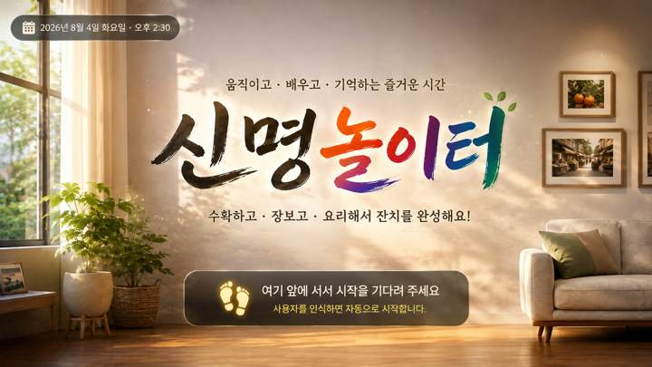
01 · SCR-001 · 타이틀 |  | 01 · SCR-001 · 타이틀 · 디자인 재현 프롬프트
 |  | [디자인 DNA — 시안2 밝은생활공간형] 가로 16:9, 1920×1080 기준의 실제 상용 게임 화면. 전체 미술 방향은 햇빛이 부드럽게 들어오는 편안한 생활공간을 기반으로 한 고급 2.5D 일러스트 게임 아트이다. 북유럽식 밝은 생활공간의 정돈감과 한국적인 생활 소품을 자연스럽게 결합하되, 실사 사진이나 포토리얼 렌더가 아니라 부드럽고 따뜻한 그림 질감을 유지한다. 평면 벡터, 와이어프레임, 모바일 앱 카드처럼 보이지 않는다. 배경은 넓은 창, 밝은 벽, 내추럴 우드 가구, 소수의 화분과 생활 소품을 사용하며 시각적 밀도를 낮게 유지한다. 플레이 영역 주변에는 충분한 여백을 두고, 배경 소품은 기능 UI보다 한 단계 낮은 대비와 채도로 처리한다. 색채는 아이보리·오프화이트가 주조색, 밝은 내추럴 우드가 보조색, 세이지·연녹색이 주요 강조색이다. 베이지·옅은 노랑을 소량 사용하고, 강한 원색과 과도한 다색 사용은 피한다. 재질은 매트한 크림색 벽, 밝은 목재 결, 린넨·라탄·세라믹 같은 부드럽고 생활 친화적인 재료감을 사용한다. 표면은 깨끗하고 단정하며 낡거나 거친 질감은 최소화한다. 광원은 큰 창에서 들어오는 따뜻한 자연광과 넓은 확산광. 그림자는 매우 부드럽고 얕게, UI에는 가벼운 소프트 섀도와 얇은 라운드 테두리를 적용한다. UI는 아이보리 기반의 큰 라운드 패널, 얇은 베이지·연녹색 테두리, 정돈된 카드 간격과 넓은 내부 여백을 사용한다. 장식은 최소화하고 기능적 정보 계층을 우선한다. 타이포그래피는 둥글고 안정적인 굵은 한글 고딕 계열. 제목·수치·버튼 문구를 크고 또렷하게 하며, 작은 보조문구와 복잡한 아이콘 사용을 줄인다. 전체 인상은 ‘편안하고 깨끗한 생활형 서비스’이지만 의료·병원 화면처럼 차갑지 않아야 한다. [화면별 구성 — SCR-001 타이틀] 화면 전체를 스타일 배경 아트로 채우고 중앙에 큰 한글 로고 ‘신명놀이터’를 배치한다. 로고 아래에는 ‘수확하고 · 장보고 · 요리해서 잔치를 완성해요!’처럼 콘텐츠 목적을 한 줄로 이해할 수 있는 짧은 설명을 둔다. 하단에는 카메라 앞에서 사용자가 시작 위치를 잡는다는 의미의 자연스러운 위치 안내 영역을 배치한다. 인물이나 안내 아바타 없이 넓은 활동 공간, 바닥 위치 표시, 카메라 인식 상태를 통해 비전 카메라 기반 콘텐츠라는 점이 느껴져야 한다. 화면은 실제 게임 시작 화면처럼 완결된 배경·광원·UI가 통합되어야 한다. [공통 제작 조건] 실제 게임 화면만 제작하고 모니터 프레임·기기 목업·설명용 인포그래픽을 넣지 않는다. 안내 인물·아바타·손 커서·실사 사용자 사진을 UI 위에 추가하지 않는다. 고령자 대상이므로 작은 글자, 낮은 대비, 복잡한 다중 메뉴, 과도한 애니메이션 장식, 지나치게 화려한 원색을 피한다. 화면 문구·수치·버튼명은 현재 시안 재현을 위한 예시이며 실제 구현 시 최신 화면설계서와 개발 규격을 우선한다.
 | 화면 성격
 | 프로젝트 첫인상을 결정하는 타이틀 화면.

 | 핵심 장점
 | 스타일 세계관과 '신명놀이터' 브랜드를 가장 강하게 전달.

 | 보완사항
 | 실제 플레이가 신체활동형이라는 인상도 함께 확보 필요.

 | 상태
 | 유효 · 세부 보완 필요

 | 패키지 파일
 | images/S2/01_SCR-001.png

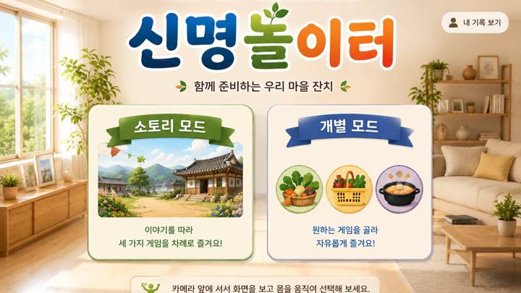
02 · SCR-004 · 모드 선택 |  | 02 · SCR-004 · 모드 선택 · 디자인 재현 프롬프트
 |  | [디자인 DNA — 시안2 밝은생활공간형] 가로 16:9, 1920×1080 기준의 실제 상용 게임 화면. 전체 미술 방향은 햇빛이 부드럽게 들어오는 편안한 생활공간을 기반으로 한 고급 2.5D 일러스트 게임 아트이다. 북유럽식 밝은 생활공간의 정돈감과 한국적인 생활 소품을 자연스럽게 결합하되, 실사 사진이나 포토리얼 렌더가 아니라 부드럽고 따뜻한 그림 질감을 유지한다. 평면 벡터, 와이어프레임, 모바일 앱 카드처럼 보이지 않는다. 배경은 넓은 창, 밝은 벽, 내추럴 우드 가구, 소수의 화분과 생활 소품을 사용하며 시각적 밀도를 낮게 유지한다. 플레이 영역 주변에는 충분한 여백을 두고, 배경 소품은 기능 UI보다 한 단계 낮은 대비와 채도로 처리한다. 색채는 아이보리·오프화이트가 주조색, 밝은 내추럴 우드가 보조색, 세이지·연녹색이 주요 강조색이다. 베이지·옅은 노랑을 소량 사용하고, 강한 원색과 과도한 다색 사용은 피한다. 재질은 매트한 크림색 벽, 밝은 목재 결, 린넨·라탄·세라믹 같은 부드럽고 생활 친화적인 재료감을 사용한다. 표면은 깨끗하고 단정하며 낡거나 거친 질감은 최소화한다. 광원은 큰 창에서 들어오는 따뜻한 자연광과 넓은 확산광. 그림자는 매우 부드럽고 얕게, UI에는 가벼운 소프트 섀도와 얇은 라운드 테두리를 적용한다. UI는 아이보리 기반의 큰 라운드 패널, 얇은 베이지·연녹색 테두리, 정돈된 카드 간격과 넓은 내부 여백을 사용한다. 장식은 최소화하고 기능적 정보 계층을 우선한다. 타이포그래피는 둥글고 안정적인 굵은 한글 고딕 계열. 제목·수치·버튼 문구를 크고 또렷하게 하며, 작은 보조문구와 복잡한 아이콘 사용을 줄인다. 전체 인상은 ‘편안하고 깨끗한 생활형 서비스’이지만 의료·병원 화면처럼 차갑지 않아야 한다. [화면별 구성 — SCR-004 모드 선택] 상단에 ‘모드 선택’ 또는 ‘원하는 모드를 선택해 주세요’를 크게 배치한다. 중앙에는 두 개의 대형 선택 영역을 좌우로 배치한다. 왼쪽 ‘스토리 모드’는 마을 잔치 이야기를 상징하는 풍경형 썸네일과 짧은 설명, 오른쪽 ‘개별 모드’는 수확하기·장보기·요리하기를 상징하는 3개 아이콘과 짧은 설명을 사용한다. 카드가 모바일 앱 메뉴처럼 떠 있는 것이 아니라 해당 공간 안에 세워진 안내판·패널처럼 자연스럽게 통합되도록 한다. 선택 영역은 멀리서도 명확히 구분되며, 한 화면에서 다른 보조 기능이 경쟁하지 않게 한다. [공통 제작 조건] 실제 게임 화면만 제작하고 모니터 프레임·기기 목업·설명용 인포그래픽을 넣지 않는다. 안내 인물·아바타·손 커서·실사 사용자 사진을 UI 위에 추가하지 않는다. 고령자 대상이므로 작은 글자, 낮은 대비, 복잡한 다중 메뉴, 과도한 애니메이션 장식, 지나치게 화려한 원색을 피한다. 화면 문구·수치·버튼명은 현재 시안 재현을 위한 예시이며 실제 구현 시 최신 화면설계서와 개발 규격을 우선한다.
 | 화면 성격
 | 스토리 모드와 개별 모드를 선택하는 진입 화면.

 | 핵심 장점
 | 각 스타일의 재질·색감·공간 분위기를 메뉴 UI까지 연결.

 | 보완사항
 | 미확정 기능·보조 버튼은 최종 화면설계에 맞춰 정리 필요.

 | 상태
 | 유효 · 세부 보완 필요

 | 패키지 파일
 | images/S2/02_SCR-004.png

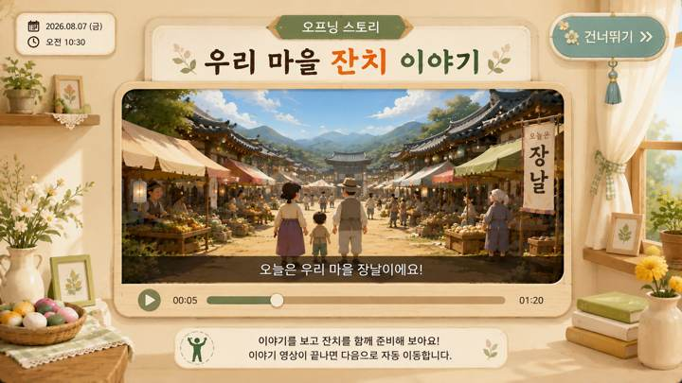
03 · SCR-006 · 오프닝 스토리 영상 UI |  | 03 · SCR-006 · 오프닝 스토리 영상 UI · 디자인 재현 프롬프트
 |  | [디자인 DNA — 시안2 밝은생활공간형] 가로 16:9, 1920×1080 기준의 실제 상용 게임 화면. 전체 미술 방향은 햇빛이 부드럽게 들어오는 편안한 생활공간을 기반으로 한 고급 2.5D 일러스트 게임 아트이다. 북유럽식 밝은 생활공간의 정돈감과 한국적인 생활 소품을 자연스럽게 결합하되, 실사 사진이나 포토리얼 렌더가 아니라 부드럽고 따뜻한 그림 질감을 유지한다. 평면 벡터, 와이어프레임, 모바일 앱 카드처럼 보이지 않는다. 배경은 넓은 창, 밝은 벽, 내추럴 우드 가구, 소수의 화분과 생활 소품을 사용하며 시각적 밀도를 낮게 유지한다. 플레이 영역 주변에는 충분한 여백을 두고, 배경 소품은 기능 UI보다 한 단계 낮은 대비와 채도로 처리한다. 색채는 아이보리·오프화이트가 주조색, 밝은 내추럴 우드가 보조색, 세이지·연녹색이 주요 강조색이다. 베이지·옅은 노랑을 소량 사용하고, 강한 원색과 과도한 다색 사용은 피한다. 재질은 매트한 크림색 벽, 밝은 목재 결, 린넨·라탄·세라믹 같은 부드럽고 생활 친화적인 재료감을 사용한다. 표면은 깨끗하고 단정하며 낡거나 거친 질감은 최소화한다. 광원은 큰 창에서 들어오는 따뜻한 자연광과 넓은 확산광. 그림자는 매우 부드럽고 얕게, UI에는 가벼운 소프트 섀도와 얇은 라운드 테두리를 적용한다. UI는 아이보리 기반의 큰 라운드 패널, 얇은 베이지·연녹색 테두리, 정돈된 카드 간격과 넓은 내부 여백을 사용한다. 장식은 최소화하고 기능적 정보 계층을 우선한다. 타이포그래피는 둥글고 안정적인 굵은 한글 고딕 계열. 제목·수치·버튼 문구를 크고 또렷하게 하며, 작은 보조문구와 복잡한 아이콘 사용을 줄인다. 전체 인상은 ‘편안하고 깨끗한 생활형 서비스’이지만 의료·병원 화면처럼 차갑지 않아야 한다. [화면별 구성 — SCR-006 오프닝 스토리 영상 UI] 스토리 모드의 영상 재생 화면. 배경은 해당 스타일의 공간을 유지하되 중앙에 16:9 영상 프레임을 크게 배치하고, 영상 프레임 안에만 스토리 등장인물과 장날·잔치 장면이 보이도록 한다. UI 바깥에는 안내 캐릭터를 두지 않는다. 상단에는 ‘우리 마을 잔치 이야기’ 같은 제목, 영상 하단에는 큰 자막 영역과 단순한 재생 진행바를 배치한다. 건너뛰기·일시정지 등 필요한 조작만 작고 명확하게 두고, 플레이어 HUD처럼 과도한 정보는 넣지 않는다. 영상 프레임·자막·버튼의 재질과 테두리는 해당 스타일의 디자인 언어로 통일한다. [공통 제작 조건] 실제 게임 화면만 제작하고 모니터 프레임·기기 목업·설명용 인포그래픽을 넣지 않는다. 안내 인물·아바타·손 커서·실사 사용자 사진을 UI 위에 추가하지 않는다. 고령자 대상이므로 작은 글자, 낮은 대비, 복잡한 다중 메뉴, 과도한 애니메이션 장식, 지나치게 화려한 원색을 피한다. 화면 문구·수치·버튼명은 현재 시안 재현을 위한 예시이며 실제 구현 시 최신 화면설계서와 개발 규격을 우선한다.
 | 화면 성격
 | 스토리 영상을 보여주는 영상 플레이어형 화면.

 | 핵심 장점
 | 영상 프레임·자막·진행바를 각 스타일 디자인 언어로 통합.

 | 보완사항
 | 최종 적용 시 실제 영상·자막·진행바·건너뛰기 중심으로 단순화.

 | 상태
 | 유효 · 세부 보완 필요

 | 패키지 파일
 | images/S2/03_SCR-006.png

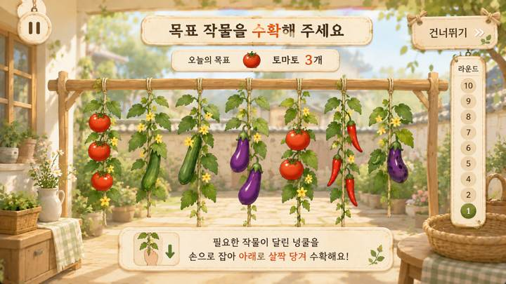
04 · SCR-008 · 수확하기 플레이 |  | 04 · SCR-008 · 수확하기 플레이 · 디자인 재현 프롬프트
 |  | [디자인 DNA — 시안2 밝은생활공간형] 가로 16:9, 1920×1080 기준의 실제 상용 게임 화면. 전체 미술 방향은 햇빛이 부드럽게 들어오는 편안한 생활공간을 기반으로 한 고급 2.5D 일러스트 게임 아트이다. 북유럽식 밝은 생활공간의 정돈감과 한국적인 생활 소품을 자연스럽게 결합하되, 실사 사진이나 포토리얼 렌더가 아니라 부드럽고 따뜻한 그림 질감을 유지한다. 평면 벡터, 와이어프레임, 모바일 앱 카드처럼 보이지 않는다. 배경은 넓은 창, 밝은 벽, 내추럴 우드 가구, 소수의 화분과 생활 소품을 사용하며 시각적 밀도를 낮게 유지한다. 플레이 영역 주변에는 충분한 여백을 두고, 배경 소품은 기능 UI보다 한 단계 낮은 대비와 채도로 처리한다. 색채는 아이보리·오프화이트가 주조색, 밝은 내추럴 우드가 보조색, 세이지·연녹색이 주요 강조색이다. 베이지·옅은 노랑을 소량 사용하고, 강한 원색과 과도한 다색 사용은 피한다. 재질은 매트한 크림색 벽, 밝은 목재 결, 린넨·라탄·세라믹 같은 부드럽고 생활 친화적인 재료감을 사용한다. 표면은 깨끗하고 단정하며 낡거나 거친 질감은 최소화한다. 광원은 큰 창에서 들어오는 따뜻한 자연광과 넓은 확산광. 그림자는 매우 부드럽고 얕게, UI에는 가벼운 소프트 섀도와 얇은 라운드 테두리를 적용한다. UI는 아이보리 기반의 큰 라운드 패널, 얇은 베이지·연녹색 테두리, 정돈된 카드 간격과 넓은 내부 여백을 사용한다. 장식은 최소화하고 기능적 정보 계층을 우선한다. 타이포그래피는 둥글고 안정적인 굵은 한글 고딕 계열. 제목·수치·버튼 문구를 크고 또렷하게 하며, 작은 보조문구와 복잡한 아이콘 사용을 줄인다. 전체 인상은 ‘편안하고 깨끗한 생활형 서비스’이지만 의료·병원 화면처럼 차갑지 않아야 한다. [화면별 구성 — SCR-008 수확하기 플레이] 화면 상단 중앙에 ‘목표 작물을 수확해 주세요’와 오늘의 목표 작물을 크게 제시한다. 중앙~하단에는 울타리 또는 시렁에 여러 넝쿨이 자연스럽게 매달린 실제 게임 공간을 구성하고, 토마토·오이·가지·고추 등 3~5개의 큰 작물 오브젝트를 충분한 간격으로 배치한다. 정답·벌레먹은 작물·다른 작물이 함께 보이되 정답을 사전 노출하지 않는다. 사용자가 손으로 잡고 아래로 살짝 당기는 행동이 자연스럽게 연상되도록 선택 중인 넝쿨에는 테두리와 아래 방향 안내 효과를 적용한다. 우측에는 1~10 세로 진행 레일, 우상단에는 일시정지. 작은 설명 카드와 캐릭터는 사용하지 않는다. [공통 제작 조건] 실제 게임 화면만 제작하고 모니터 프레임·기기 목업·설명용 인포그래픽을 넣지 않는다. 안내 인물·아바타·손 커서·실사 사용자 사진을 UI 위에 추가하지 않는다. 고령자 대상이므로 작은 글자, 낮은 대비, 복잡한 다중 메뉴, 과도한 애니메이션 장식, 지나치게 화려한 원색을 피한다. 화면 문구·수치·버튼명은 현재 시안 재현을 위한 예시이며 실제 구현 시 최신 화면설계서와 개발 규격을 우선한다.
 | 화면 성격
 | 목표 작물을 보고 넝쿨에서 수확하는 플레이 화면.

 | 핵심 장점
 | 큰 작물과 명확한 선택 영역으로 고령자 시인성을 우선.

 | 보완사항
 | 최신 룰에 없는 이름표·보조 바구니·과도한 장식은 제거 필요.

 | 상태
 | 유효 · 세부 보완 필요

 | 패키지 파일
 | images/S2/04_SCR-008.png

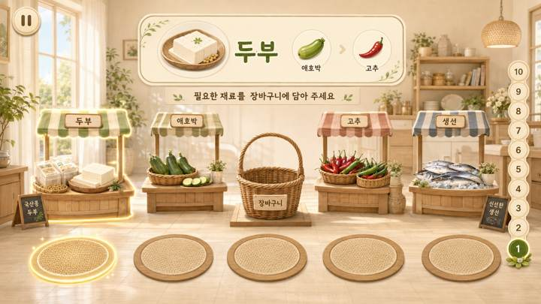
05 · SCR-013 · 장보기 플레이 |  | 05 · SCR-013 · 장보기 플레이 · 디자인 재현 프롬프트
 |  | [디자인 DNA — 시안2 밝은생활공간형] 가로 16:9, 1920×1080 기준의 실제 상용 게임 화면. 전체 미술 방향은 햇빛이 부드럽게 들어오는 편안한 생활공간을 기반으로 한 고급 2.5D 일러스트 게임 아트이다. 북유럽식 밝은 생활공간의 정돈감과 한국적인 생활 소품을 자연스럽게 결합하되, 실사 사진이나 포토리얼 렌더가 아니라 부드럽고 따뜻한 그림 질감을 유지한다. 평면 벡터, 와이어프레임, 모바일 앱 카드처럼 보이지 않는다. 배경은 넓은 창, 밝은 벽, 내추럴 우드 가구, 소수의 화분과 생활 소품을 사용하며 시각적 밀도를 낮게 유지한다. 플레이 영역 주변에는 충분한 여백을 두고, 배경 소품은 기능 UI보다 한 단계 낮은 대비와 채도로 처리한다. 색채는 아이보리·오프화이트가 주조색, 밝은 내추럴 우드가 보조색, 세이지·연녹색이 주요 강조색이다. 베이지·옅은 노랑을 소량 사용하고, 강한 원색과 과도한 다색 사용은 피한다. 재질은 매트한 크림색 벽, 밝은 목재 결, 린넨·라탄·세라믹 같은 부드럽고 생활 친화적인 재료감을 사용한다. 표면은 깨끗하고 단정하며 낡거나 거친 질감은 최소화한다. 광원은 큰 창에서 들어오는 따뜻한 자연광과 넓은 확산광. 그림자는 매우 부드럽고 얕게, UI에는 가벼운 소프트 섀도와 얇은 라운드 테두리를 적용한다. UI는 아이보리 기반의 큰 라운드 패널, 얇은 베이지·연녹색 테두리, 정돈된 카드 간격과 넓은 내부 여백을 사용한다. 장식은 최소화하고 기능적 정보 계층을 우선한다. 타이포그래피는 둥글고 안정적인 굵은 한글 고딕 계열. 제목·수치·버튼 문구를 크고 또렷하게 하며, 작은 보조문구와 복잡한 아이콘 사용을 줄인다. 전체 인상은 ‘편안하고 깨끗한 생활형 서비스’이지만 의료·병원 화면처럼 차갑지 않아야 한다. [화면별 구성 — SCR-013 장보기 플레이] 화면 상단 중앙에는 이번 라운드의 목표 재료 1~3개를 표시한다. 현재 목표는 가장 크고 밝게, 다음 목표는 작고 약하게 보여 현재 해야 할 행동만 즉시 이해되게 한다. 중앙에는 좌측 2개 점포, 중앙 장바구니, 우측 2개 점포를 일렬로 배치하고, 하단에는 좌외곽·좌안쪽·중앙·우안쪽·우외곽의 5개 위치 발판을 정확히 대응시키되 발판이 클릭 버튼처럼 보이지 않고 실제 바닥의 이동 지점처럼 표현한다. 현재 목표 점포와 해당 발판만 같은 계열의 은은한 강조 효과로 연결한다. 사용자가 이동 중 다른 발판을 통과하는 것은 선택으로 보이지 않아야 한다. 장바구니는 최종 중앙 복귀 지점으로 인식되되 하나의 점포처럼 과도하게 강조하지 않는다. 장보기 화면은 하단 이동 공간이 중요하므로 시각적 여백을 충분히 확보한다. [공통 제작 조건] 실제 게임 화면만 제작하고 모니터 프레임·기기 목업·설명용 인포그래픽을 넣지 않는다. 안내 인물·아바타·손 커서·실사 사용자 사진을 UI 위에 추가하지 않는다. 고령자 대상이므로 작은 글자, 낮은 대비, 복잡한 다중 메뉴, 과도한 애니메이션 장식, 지나치게 화려한 원색을 피한다. 화면 문구·수치·버튼명은 현재 시안 재현을 위한 예시이며 실제 구현 시 최신 화면설계서와 개발 규격을 우선한다.
 | 화면 성격
 | 5개 위치 발판과 4개 점포를 이용하는 장보기 플레이.

 | 핵심 장점
 | 현재 목표 점포와 대응 발판을 함께 강조해 이동 목적지를 안내.

 | 보완사항
 | 목표 UI·장바구니·배경 소품 밀도를 줄이고 발판을 버튼처럼 보이지 않게 조정.

 | 상태
 | 유효 · 세부 보완 필요

 | 패키지 파일
 | images/S2/05_SCR-013.png

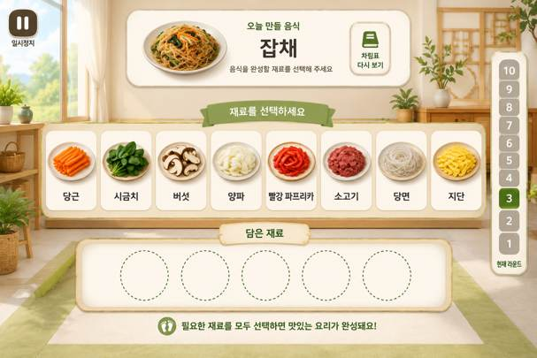
06 · SCR-018 · 요리하기 플레이 |  | 06 · SCR-018 · 요리하기 플레이 · 디자인 재현 프롬프트
 |  | [디자인 DNA — 시안2 밝은생활공간형] 가로 16:9, 1920×1080 기준의 실제 상용 게임 화면. 전체 미술 방향은 햇빛이 부드럽게 들어오는 편안한 생활공간을 기반으로 한 고급 2.5D 일러스트 게임 아트이다. 북유럽식 밝은 생활공간의 정돈감과 한국적인 생활 소품을 자연스럽게 결합하되, 실사 사진이나 포토리얼 렌더가 아니라 부드럽고 따뜻한 그림 질감을 유지한다. 평면 벡터, 와이어프레임, 모바일 앱 카드처럼 보이지 않는다. 배경은 넓은 창, 밝은 벽, 내추럴 우드 가구, 소수의 화분과 생활 소품을 사용하며 시각적 밀도를 낮게 유지한다. 플레이 영역 주변에는 충분한 여백을 두고, 배경 소품은 기능 UI보다 한 단계 낮은 대비와 채도로 처리한다. 색채는 아이보리·오프화이트가 주조색, 밝은 내추럴 우드가 보조색, 세이지·연녹색이 주요 강조색이다. 베이지·옅은 노랑을 소량 사용하고, 강한 원색과 과도한 다색 사용은 피한다. 재질은 매트한 크림색 벽, 밝은 목재 결, 린넨·라탄·세라믹 같은 부드럽고 생활 친화적인 재료감을 사용한다. 표면은 깨끗하고 단정하며 낡거나 거친 질감은 최소화한다. 광원은 큰 창에서 들어오는 따뜻한 자연광과 넓은 확산광. 그림자는 매우 부드럽고 얕게, UI에는 가벼운 소프트 섀도와 얇은 라운드 테두리를 적용한다. UI는 아이보리 기반의 큰 라운드 패널, 얇은 베이지·연녹색 테두리, 정돈된 카드 간격과 넓은 내부 여백을 사용한다. 장식은 최소화하고 기능적 정보 계층을 우선한다. 타이포그래피는 둥글고 안정적인 굵은 한글 고딕 계열. 제목·수치·버튼 문구를 크고 또렷하게 하며, 작은 보조문구와 복잡한 아이콘 사용을 줄인다. 전체 인상은 ‘편안하고 깨끗한 생활형 서비스’이지만 의료·병원 화면처럼 차갑지 않아야 한다. [화면별 구성 — SCR-018 요리하기 플레이] 상단 중앙에 ‘오늘 만들 음식’과 완성 음식 이미지를 크게 보여주고, 기억한 재료를 다시 확인하는 ‘차림표 다시 보기’ 기능을 별도 버튼으로 둔다. 중앙에는 선택 가능한 재료 후보 5~7개를 큰 개별 받침 또는 카드 위에 넓게 배치한다. 후보는 밝고 선택 가능한 영역으로, 하단 ‘담은 재료’ 영역은 더 낮은 대비·작은 크기·비활성 인상으로 명확히 구분한다. 담은 재료 슬롯은 난이도에 따라 2~3개가 자연스럽다. 사용자의 체류 선택 중인 재료와 자동 힌트 대상에만 테두리·밝기·은은한 발광 효과를 사용한다. 작은 재료 아이콘을 빽빽하게 나열하지 말고 대형 TV에서 식별 가능한 크기로 표현한다. 우측에는 1~10 진행 레일, 일시정지와 보조 기능은 핵심 선택 영역을 방해하지 않게 배치한다. [공통 제작 조건] 실제 게임 화면만 제작하고 모니터 프레임·기기 목업·설명용 인포그래픽을 넣지 않는다. 안내 인물·아바타·손 커서·실사 사용자 사진을 UI 위에 추가하지 않는다. 고령자 대상이므로 작은 글자, 낮은 대비, 복잡한 다중 메뉴, 과도한 애니메이션 장식, 지나치게 화려한 원색을 피한다. 화면 문구·수치·버튼명은 현재 시안 재현을 위한 예시이며 실제 구현 시 최신 화면설계서와 개발 규격을 우선한다.
 | 화면 성격
 | 완성 음식을 기억한 뒤 필요한 재료를 선택하는 요리하기.

 | 핵심 장점
 | 후보 재료와 담은 재료 영역을 명확히 분리해 기억→선택 흐름을 표현.

 | 보완사항
 | 후보 5~7개, 담은 재료 2~3개 기준에 맞춰 정보량 조정 필요.

 | 상태
 | 유효 · 세부 보완 필요

 | 패키지 파일
 | images/S2/06_SCR-018.png

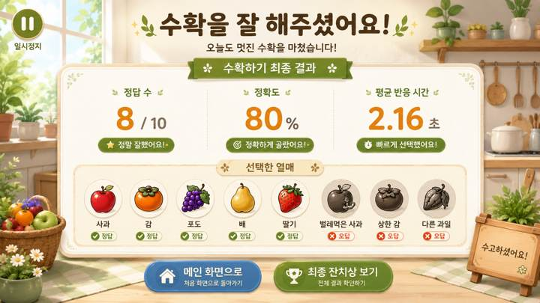
07 · SCR-009 · 수확하기 결과 |  | 07 · SCR-009 · 수확하기 결과 · 디자인 재현 프롬프트
 |  | [디자인 DNA — 시안2 밝은생활공간형] 가로 16:9, 1920×1080 기준의 실제 상용 게임 화면. 전체 미술 방향은 햇빛이 부드럽게 들어오는 편안한 생활공간을 기반으로 한 고급 2.5D 일러스트 게임 아트이다. 북유럽식 밝은 생활공간의 정돈감과 한국적인 생활 소품을 자연스럽게 결합하되, 실사 사진이나 포토리얼 렌더가 아니라 부드럽고 따뜻한 그림 질감을 유지한다. 평면 벡터, 와이어프레임, 모바일 앱 카드처럼 보이지 않는다. 배경은 넓은 창, 밝은 벽, 내추럴 우드 가구, 소수의 화분과 생활 소품을 사용하며 시각적 밀도를 낮게 유지한다. 플레이 영역 주변에는 충분한 여백을 두고, 배경 소품은 기능 UI보다 한 단계 낮은 대비와 채도로 처리한다. 색채는 아이보리·오프화이트가 주조색, 밝은 내추럴 우드가 보조색, 세이지·연녹색이 주요 강조색이다. 베이지·옅은 노랑을 소량 사용하고, 강한 원색과 과도한 다색 사용은 피한다. 재질은 매트한 크림색 벽, 밝은 목재 결, 린넨·라탄·세라믹 같은 부드럽고 생활 친화적인 재료감을 사용한다. 표면은 깨끗하고 단정하며 낡거나 거친 질감은 최소화한다. 광원은 큰 창에서 들어오는 따뜻한 자연광과 넓은 확산광. 그림자는 매우 부드럽고 얕게, UI에는 가벼운 소프트 섀도와 얇은 라운드 테두리를 적용한다. UI는 아이보리 기반의 큰 라운드 패널, 얇은 베이지·연녹색 테두리, 정돈된 카드 간격과 넓은 내부 여백을 사용한다. 장식은 최소화하고 기능적 정보 계층을 우선한다. 타이포그래피는 둥글고 안정적인 굵은 한글 고딕 계열. 제목·수치·버튼 문구를 크고 또렷하게 하며, 작은 보조문구와 복잡한 아이콘 사용을 줄인다. 전체 인상은 ‘편안하고 깨끗한 생활형 서비스’이지만 의료·병원 화면처럼 차갑지 않아야 한다. [화면별 구성 — SCR-009 수확하기 최종 결과] 수확하기 10라운드를 모두 마친 뒤 보여주는 ‘최종 결과’ 화면이다. 상단에는 ‘수확을 잘 해주셨어요!’처럼 성취감을 주는 큰 완료 메시지와 ‘수확하기 최종 결과’ 제목을 배치한다. 중앙에는 핵심 결과 수치 2~3개를 큰 숫자로 정돈해 보여주고, 하단에는 플레이에서 선택한 열매 또는 대표적인 정답·오답 기록을 실제 열매 이미지로 시각화한다. 결과 화면은 라운드 중간 화면이 아니므로 1~10 진행 레일, ‘이번 라운드 결과’, ‘다음 라운드’, 일시정지 UI를 넣지 않는다. 결과 수치와 버튼 문구는 디자인 예시로만 사용하고 실제 항목은 화면설계서 기준을 우선한다. 보상 화면답게 충분한 여백과 축하 분위기를 주되 과도한 폭죽·별 효과는 피한다. [공통 제작 조건] 실제 게임 화면만 제작하고 모니터 프레임·기기 목업·설명용 인포그래픽을 넣지 않는다. 안내 인물·아바타·손 커서·실사 사용자 사진을 UI 위에 추가하지 않는다. 고령자 대상이므로 작은 글자, 낮은 대비, 복잡한 다중 메뉴, 과도한 애니메이션 장식, 지나치게 화려한 원색을 피한다. 화면 문구·수치·버튼명은 현재 시안 재현을 위한 예시이며 실제 구현 시 최신 화면설계서와 개발 규격을 우선한다.
 | 화면 성격
 | 수확하기 전체 플레이 종료 후 결과를 확인하는 화면.

 | 핵심 장점
 | 정답·정확도·반응 시간과 선택 열매를 시각적으로 복기.

 | 보완사항
 | 간이 결과 요소·라운드 진행·일시정지 등은 최종 결과 화면에서 제거.

 | 상태
 | 유효 · 세부 보완 필요

 | 패키지 파일
 | images/S2/07_SCR-009.png

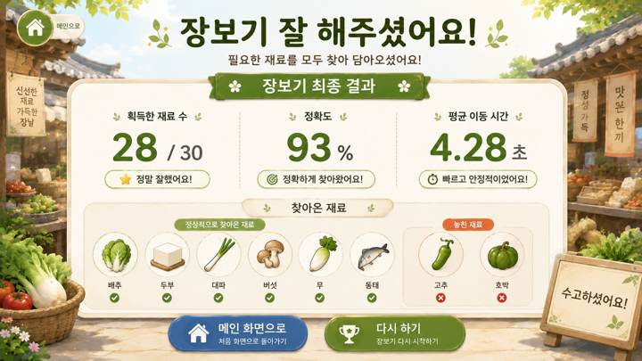
08 · SCR-014 · 장보기 결과 |  | 08 · SCR-014 · 장보기 결과 · 디자인 재현 프롬프트
 |  | [디자인 DNA — 시안2 밝은생활공간형] 가로 16:9, 1920×1080 기준의 실제 상용 게임 화면. 전체 미술 방향은 햇빛이 부드럽게 들어오는 편안한 생활공간을 기반으로 한 고급 2.5D 일러스트 게임 아트이다. 북유럽식 밝은 생활공간의 정돈감과 한국적인 생활 소품을 자연스럽게 결합하되, 실사 사진이나 포토리얼 렌더가 아니라 부드럽고 따뜻한 그림 질감을 유지한다. 평면 벡터, 와이어프레임, 모바일 앱 카드처럼 보이지 않는다. 배경은 넓은 창, 밝은 벽, 내추럴 우드 가구, 소수의 화분과 생활 소품을 사용하며 시각적 밀도를 낮게 유지한다. 플레이 영역 주변에는 충분한 여백을 두고, 배경 소품은 기능 UI보다 한 단계 낮은 대비와 채도로 처리한다. 색채는 아이보리·오프화이트가 주조색, 밝은 내추럴 우드가 보조색, 세이지·연녹색이 주요 강조색이다. 베이지·옅은 노랑을 소량 사용하고, 강한 원색과 과도한 다색 사용은 피한다. 재질은 매트한 크림색 벽, 밝은 목재 결, 린넨·라탄·세라믹 같은 부드럽고 생활 친화적인 재료감을 사용한다. 표면은 깨끗하고 단정하며 낡거나 거친 질감은 최소화한다. 광원은 큰 창에서 들어오는 따뜻한 자연광과 넓은 확산광. 그림자는 매우 부드럽고 얕게, UI에는 가벼운 소프트 섀도와 얇은 라운드 테두리를 적용한다. UI는 아이보리 기반의 큰 라운드 패널, 얇은 베이지·연녹색 테두리, 정돈된 카드 간격과 넓은 내부 여백을 사용한다. 장식은 최소화하고 기능적 정보 계층을 우선한다. 타이포그래피는 둥글고 안정적인 굵은 한글 고딕 계열. 제목·수치·버튼 문구를 크고 또렷하게 하며, 작은 보조문구와 복잡한 아이콘 사용을 줄인다. 전체 인상은 ‘편안하고 깨끗한 생활형 서비스’이지만 의료·병원 화면처럼 차갑지 않아야 한다. [화면별 구성 — SCR-014 장보기 최종 결과] 장보기 전체 플레이 종료 후 획득한 재료와 이동 수행 결과를 확인하는 화면이다. 상단에는 ‘장보기 잘 해주셨어요!’와 ‘장보기 최종 결과’를 크게 표시한다. 중앙에는 획득한 재료 수, 정확도 또는 성공률, 평균 목표 도달 시간 등 핵심 지표를 큰 숫자로 정돈해 보여준다. 하단에는 실제 식재료 이미지를 사용해 ‘잘 찾아온 재료’와 ‘놓친 재료’를 명확히 구분한다. 장보기에서는 다른 발판을 지나가는 것이 오답이 아니므로 ‘잘못 선택’, ‘오답 발판’ 같은 표현을 사용하지 않는다. 결과 화면에 라운드 진행 레일이나 일시정지를 넣지 않는다. 하단 이동 버튼은 디자인 예시이며 실제 모드 분기는 화면설계서 기준으로 적용한다. [공통 제작 조건] 실제 게임 화면만 제작하고 모니터 프레임·기기 목업·설명용 인포그래픽을 넣지 않는다. 안내 인물·아바타·손 커서·실사 사용자 사진을 UI 위에 추가하지 않는다. 고령자 대상이므로 작은 글자, 낮은 대비, 복잡한 다중 메뉴, 과도한 애니메이션 장식, 지나치게 화려한 원색을 피한다. 화면 문구·수치·버튼명은 현재 시안 재현을 위한 예시이며 실제 구현 시 최신 화면설계서와 개발 규격을 우선한다.
 | 화면 성격
 | 장보기 전체 플레이 종료 후 획득 재료와 이동 결과를 확인.

 | 핵심 장점
 | 획득·미획득 재료를 실제 식재료 아이콘으로 보여줘 이해가 쉬움.

 | 보완사항
 | 장보기는 오답보다 '놓친 재료' 표현이 적합하며 중복 지표 축소 필요.

 | 상태
 | 유효 · 세부 보완 필요

 | 패키지 파일
 | images/S2/08_SCR-014.png

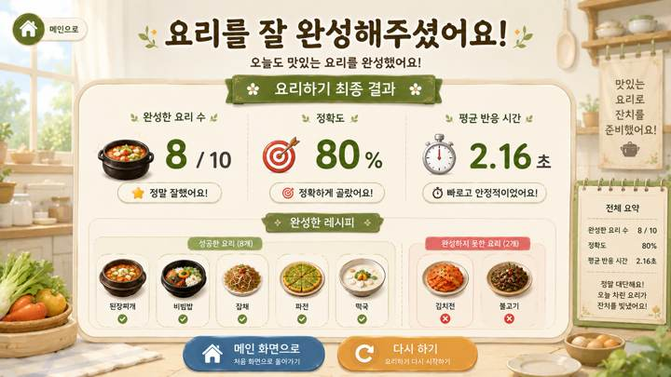
09 · SCR-019 · 요리하기 결과 |  | 09 · SCR-019 · 요리하기 결과 · 디자인 재현 프롬프트
 |  | [디자인 DNA — 시안2 밝은생활공간형] 가로 16:9, 1920×1080 기준의 실제 상용 게임 화면. 전체 미술 방향은 햇빛이 부드럽게 들어오는 편안한 생활공간을 기반으로 한 고급 2.5D 일러스트 게임 아트이다. 북유럽식 밝은 생활공간의 정돈감과 한국적인 생활 소품을 자연스럽게 결합하되, 실사 사진이나 포토리얼 렌더가 아니라 부드럽고 따뜻한 그림 질감을 유지한다. 평면 벡터, 와이어프레임, 모바일 앱 카드처럼 보이지 않는다. 배경은 넓은 창, 밝은 벽, 내추럴 우드 가구, 소수의 화분과 생활 소품을 사용하며 시각적 밀도를 낮게 유지한다. 플레이 영역 주변에는 충분한 여백을 두고, 배경 소품은 기능 UI보다 한 단계 낮은 대비와 채도로 처리한다. 색채는 아이보리·오프화이트가 주조색, 밝은 내추럴 우드가 보조색, 세이지·연녹색이 주요 강조색이다. 베이지·옅은 노랑을 소량 사용하고, 강한 원색과 과도한 다색 사용은 피한다. 재질은 매트한 크림색 벽, 밝은 목재 결, 린넨·라탄·세라믹 같은 부드럽고 생활 친화적인 재료감을 사용한다. 표면은 깨끗하고 단정하며 낡거나 거친 질감은 최소화한다. 광원은 큰 창에서 들어오는 따뜻한 자연광과 넓은 확산광. 그림자는 매우 부드럽고 얕게, UI에는 가벼운 소프트 섀도와 얇은 라운드 테두리를 적용한다. UI는 아이보리 기반의 큰 라운드 패널, 얇은 베이지·연녹색 테두리, 정돈된 카드 간격과 넓은 내부 여백을 사용한다. 장식은 최소화하고 기능적 정보 계층을 우선한다. 타이포그래피는 둥글고 안정적인 굵은 한글 고딕 계열. 제목·수치·버튼 문구를 크고 또렷하게 하며, 작은 보조문구와 복잡한 아이콘 사용을 줄인다. 전체 인상은 ‘편안하고 깨끗한 생활형 서비스’이지만 의료·병원 화면처럼 차갑지 않아야 한다. [화면별 구성 — SCR-019 요리하기 최종 결과] 요리하기 개별 모드 전체 플레이가 끝난 뒤 보여주는 최종 결과 화면이다. 상단에는 ‘요리를 잘 완성해주셨어요!’와 ‘요리하기 최종 결과’를 크게 표시한다. 중앙에는 완성한 요리 수, 정확도 또는 성공률, 평균 재료 선택 시간 등 핵심 지표를 큰 숫자로 배치하고, 하단에는 완성한 음식과 완성하지 못한 음식을 실제 음식 이미지로 구분해 보여준다. 전체 10개 음식을 모두 보여줄 경우에도 카드와 이미지 간격을 넉넉하게 유지하고, 과밀해 보이면 미완성 음식 중심으로 요약한다. 결과 화면에는 일시정지·라운드 진행 UI를 두지 않는다. ‘최종 잔치상 보기’ 등 이동 버튼은 디자인 예시이며 스토리 모드와 개별 모드의 실제 흐름은 화면설계서 기준을 우선한다. [공통 제작 조건] 실제 게임 화면만 제작하고 모니터 프레임·기기 목업·설명용 인포그래픽을 넣지 않는다. 안내 인물·아바타·손 커서·실사 사용자 사진을 UI 위에 추가하지 않는다. 고령자 대상이므로 작은 글자, 낮은 대비, 복잡한 다중 메뉴, 과도한 애니메이션 장식, 지나치게 화려한 원색을 피한다. 화면 문구·수치·버튼명은 현재 시안 재현을 위한 예시이며 실제 구현 시 최신 화면설계서와 개발 규격을 우선한다.
 | 화면 성격
 | 요리하기 전체 플레이 종료 후 완성 음식과 수행 결과를 확인.

 | 핵심 장점
 | 완성·미완성 요리를 실제 음식 이미지로 보여주는 보상형 결과 화면.

 | 보완사항
 | 완성 수·정확도 중복, 음식 목록 과밀, 모드별 버튼 분기 정리 필요.

 | 상태
 | 유효 · 세부 보완 필요

 | 패키지 파일
 | images/S2/09_SCR-019.png

S3_전체9장
S3 · 밤마을축제형 · 전체 9개 화면 |  | 디자이너 전달용 · 이미지 재현 프롬프트
밤 한옥 마을과 등불·금빛 UI를 활용한 몰입형 축제 계열. |  | ※ 각 프롬프트는 해당 이미지의 미술 방향을 재현하기 위한 디자인 가이드 겸 AI 이미지 생성용 문안입니다. 원본 생성 도구의 내부 프롬프트 원문은 아니며, 화면 문구·수치·버튼과 기능 배치는 실제 제작 시 최신 화면설계서를 우선합니다.

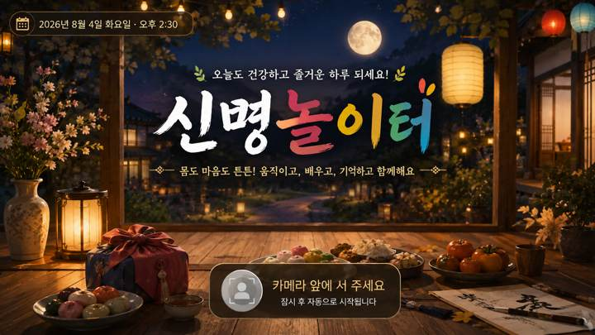
01 · SCR-001 · 타이틀 |  | 01 · SCR-001 · 타이틀 · 디자인 재현 프롬프트
 |  | [디자인 DNA — 시안3 밤마을축제형] 가로 16:9, 1920×1080 기준의 실제 상용 게임 화면. 전체 미술 방향은 밤의 한국 전통 한옥 마을 축제와 야시장을 배경으로 한 시네마틱 2.5D 동화풍 게임 아트이다. 짙은 야간 배경과 등불·금빛 UI의 명암 대비를 핵심으로 하되, 고령자가 읽기 어려울 정도로 어둡거나 판타지 RPG HUD처럼 과장되지 않는다. 실사 사진, 포토리얼 3D, 평면 벡터, 네온 사이버 스타일은 사용하지 않는다. 배경은 깊은 남색 밤하늘, 한옥 기와선, 어두운 목재, 주황빛 종이등, 작은 축제 조명, 꽃과 시장 소품으로 구성한다. 전경과 주변부는 어둡게 프레이밍하고 중앙 플레이 영역과 UI 주변은 한 단계 밝게 열어 시선을 집중시킨다. 색채는 딥 네이비와 짙은 갈색을 주조색, 따뜻한 앰버·금빛을 핵심 강조색으로 사용한다. 올리브·자주·붉은색은 소량만 사용한다. 검정 영역이 뭉개지지 않도록 암부 안에서도 재질과 형태가 읽혀야 한다. 재질은 어두운 목재, 한지, 황동·금빛 장식, 직물 천막, 도자기와 돌바닥의 질감을 섬세하게 표현한다. 금속 광택은 절제하고 고급스러운 매트 골드 느낌을 유지한다. 광원은 등불과 축제 전구에서 나오는 따뜻한 국부광이 핵심이다. UI에는 얇은 금빛 림라이트, 부드러운 글로우와 소프트 섀도를 적용해 배경에서 떠 보이게 하되 네온처럼 강하지 않게 한다. UI는 짙은 남색 또는 먹색 패널에 얇은 금빛 테두리, 작은 전통 문양을 제한적으로 사용한다. 패널은 고급스럽고 단단한 인상을 주되 텍스트와 수치를 넓게 배치해 가독성을 확보한다. 타이포그래피는 제목에 금빛의 굵은 붓글씨·명조 혼합 인상, 본문과 수치는 밝은 크림색 또는 금빛의 굵은 고딕 계열. 작은 텍스트와 복잡한 장식은 피하고, 모든 핵심 정보는 충분한 크기와 대비를 갖는다. [화면별 구성 — SCR-001 타이틀] 화면 전체를 스타일 배경 아트로 채우고 중앙에 큰 한글 로고 ‘신명놀이터’를 배치한다. 로고 아래에는 ‘수확하고 · 장보고 · 요리해서 잔치를 완성해요!’처럼 콘텐츠 목적을 한 줄로 이해할 수 있는 짧은 설명을 둔다. 하단에는 카메라 앞에서 사용자가 시작 위치를 잡는다는 의미의 자연스러운 위치 안내 영역을 배치한다. 인물이나 안내 아바타 없이 넓은 활동 공간, 바닥 위치 표시, 카메라 인식 상태를 통해 비전 카메라 기반 콘텐츠라는 점이 느껴져야 한다. 화면은 실제 게임 시작 화면처럼 완결된 배경·광원·UI가 통합되어야 한다. [공통 제작 조건] 실제 게임 화면만 제작하고 모니터 프레임·기기 목업·설명용 인포그래픽을 넣지 않는다. 안내 인물·아바타·손 커서·실사 사용자 사진을 UI 위에 추가하지 않는다. 고령자 대상이므로 작은 글자, 낮은 대비, 복잡한 다중 메뉴, 과도한 애니메이션 장식, 지나치게 화려한 원색을 피한다. 화면 문구·수치·버튼명은 현재 시안 재현을 위한 예시이며 실제 구현 시 최신 화면설계서와 개발 규격을 우선한다.
 | 화면 성격
 | 프로젝트 첫인상을 결정하는 타이틀 화면.

 | 핵심 장점
 | 스타일 세계관과 '신명놀이터' 브랜드를 가장 강하게 전달.

 | 보완사항
 | 실제 플레이가 신체활동형이라는 인상도 함께 확보 필요.

 | 상태
 | 유효 · 세부 보완 필요

 | 패키지 파일
 | images/S3/01_SCR-001.png

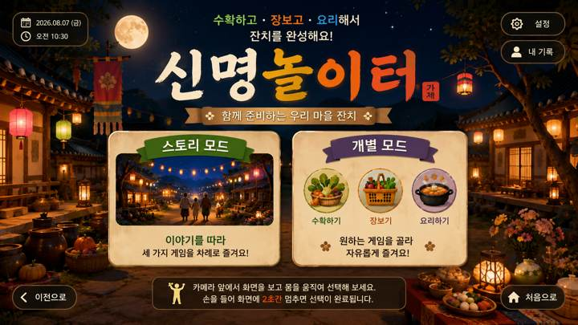
02 · SCR-004 · 모드 선택 |  | 02 · SCR-004 · 모드 선택 · 디자인 재현 프롬프트
 |  | [디자인 DNA — 시안3 밤마을축제형] 가로 16:9, 1920×1080 기준의 실제 상용 게임 화면. 전체 미술 방향은 밤의 한국 전통 한옥 마을 축제와 야시장을 배경으로 한 시네마틱 2.5D 동화풍 게임 아트이다. 짙은 야간 배경과 등불·금빛 UI의 명암 대비를 핵심으로 하되, 고령자가 읽기 어려울 정도로 어둡거나 판타지 RPG HUD처럼 과장되지 않는다. 실사 사진, 포토리얼 3D, 평면 벡터, 네온 사이버 스타일은 사용하지 않는다. 배경은 깊은 남색 밤하늘, 한옥 기와선, 어두운 목재, 주황빛 종이등, 작은 축제 조명, 꽃과 시장 소품으로 구성한다. 전경과 주변부는 어둡게 프레이밍하고 중앙 플레이 영역과 UI 주변은 한 단계 밝게 열어 시선을 집중시킨다. 색채는 딥 네이비와 짙은 갈색을 주조색, 따뜻한 앰버·금빛을 핵심 강조색으로 사용한다. 올리브·자주·붉은색은 소량만 사용한다. 검정 영역이 뭉개지지 않도록 암부 안에서도 재질과 형태가 읽혀야 한다. 재질은 어두운 목재, 한지, 황동·금빛 장식, 직물 천막, 도자기와 돌바닥의 질감을 섬세하게 표현한다. 금속 광택은 절제하고 고급스러운 매트 골드 느낌을 유지한다. 광원은 등불과 축제 전구에서 나오는 따뜻한 국부광이 핵심이다. UI에는 얇은 금빛 림라이트, 부드러운 글로우와 소프트 섀도를 적용해 배경에서 떠 보이게 하되 네온처럼 강하지 않게 한다. UI는 짙은 남색 또는 먹색 패널에 얇은 금빛 테두리, 작은 전통 문양을 제한적으로 사용한다. 패널은 고급스럽고 단단한 인상을 주되 텍스트와 수치를 넓게 배치해 가독성을 확보한다. 타이포그래피는 제목에 금빛의 굵은 붓글씨·명조 혼합 인상, 본문과 수치는 밝은 크림색 또는 금빛의 굵은 고딕 계열. 작은 텍스트와 복잡한 장식은 피하고, 모든 핵심 정보는 충분한 크기와 대비를 갖는다. [화면별 구성 — SCR-004 모드 선택] 상단에 ‘모드 선택’ 또는 ‘원하는 모드를 선택해 주세요’를 크게 배치한다. 중앙에는 두 개의 대형 선택 영역을 좌우로 배치한다. 왼쪽 ‘스토리 모드’는 마을 잔치 이야기를 상징하는 풍경형 썸네일과 짧은 설명, 오른쪽 ‘개별 모드’는 수확하기·장보기·요리하기를 상징하는 3개 아이콘과 짧은 설명을 사용한다. 카드가 모바일 앱 메뉴처럼 떠 있는 것이 아니라 해당 공간 안에 세워진 안내판·패널처럼 자연스럽게 통합되도록 한다. 선택 영역은 멀리서도 명확히 구분되며, 한 화면에서 다른 보조 기능이 경쟁하지 않게 한다. [공통 제작 조건] 실제 게임 화면만 제작하고 모니터 프레임·기기 목업·설명용 인포그래픽을 넣지 않는다. 안내 인물·아바타·손 커서·실사 사용자 사진을 UI 위에 추가하지 않는다. 고령자 대상이므로 작은 글자, 낮은 대비, 복잡한 다중 메뉴, 과도한 애니메이션 장식, 지나치게 화려한 원색을 피한다. 화면 문구·수치·버튼명은 현재 시안 재현을 위한 예시이며 실제 구현 시 최신 화면설계서와 개발 규격을 우선한다.
 | 화면 성격
 | 스토리 모드와 개별 모드를 선택하는 진입 화면.

 | 핵심 장점
 | 각 스타일의 재질·색감·공간 분위기를 메뉴 UI까지 연결.

 | 보완사항
 | 미확정 기능·보조 버튼은 최종 화면설계에 맞춰 정리 필요.

 | 상태
 | 유효 · 세부 보완 필요

 | 패키지 파일
 | images/S3/02_SCR-004.png

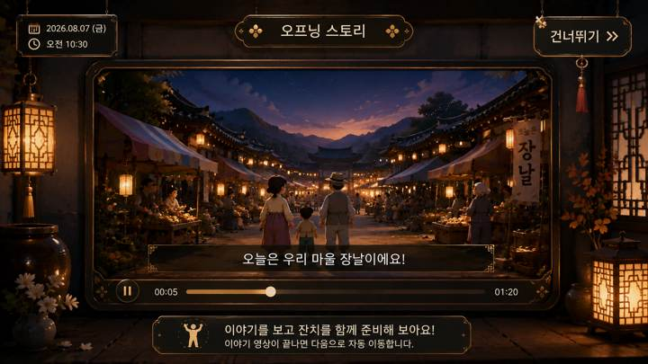
03 · SCR-006 · 오프닝 스토리 영상 UI |  | 03 · SCR-006 · 오프닝 스토리 영상 UI · 디자인 재현 프롬프트
 |  | [디자인 DNA — 시안3 밤마을축제형] 가로 16:9, 1920×1080 기준의 실제 상용 게임 화면. 전체 미술 방향은 밤의 한국 전통 한옥 마을 축제와 야시장을 배경으로 한 시네마틱 2.5D 동화풍 게임 아트이다. 짙은 야간 배경과 등불·금빛 UI의 명암 대비를 핵심으로 하되, 고령자가 읽기 어려울 정도로 어둡거나 판타지 RPG HUD처럼 과장되지 않는다. 실사 사진, 포토리얼 3D, 평면 벡터, 네온 사이버 스타일은 사용하지 않는다. 배경은 깊은 남색 밤하늘, 한옥 기와선, 어두운 목재, 주황빛 종이등, 작은 축제 조명, 꽃과 시장 소품으로 구성한다. 전경과 주변부는 어둡게 프레이밍하고 중앙 플레이 영역과 UI 주변은 한 단계 밝게 열어 시선을 집중시킨다. 색채는 딥 네이비와 짙은 갈색을 주조색, 따뜻한 앰버·금빛을 핵심 강조색으로 사용한다. 올리브·자주·붉은색은 소량만 사용한다. 검정 영역이 뭉개지지 않도록 암부 안에서도 재질과 형태가 읽혀야 한다. 재질은 어두운 목재, 한지, 황동·금빛 장식, 직물 천막, 도자기와 돌바닥의 질감을 섬세하게 표현한다. 금속 광택은 절제하고 고급스러운 매트 골드 느낌을 유지한다. 광원은 등불과 축제 전구에서 나오는 따뜻한 국부광이 핵심이다. UI에는 얇은 금빛 림라이트, 부드러운 글로우와 소프트 섀도를 적용해 배경에서 떠 보이게 하되 네온처럼 강하지 않게 한다. UI는 짙은 남색 또는 먹색 패널에 얇은 금빛 테두리, 작은 전통 문양을 제한적으로 사용한다. 패널은 고급스럽고 단단한 인상을 주되 텍스트와 수치를 넓게 배치해 가독성을 확보한다. 타이포그래피는 제목에 금빛의 굵은 붓글씨·명조 혼합 인상, 본문과 수치는 밝은 크림색 또는 금빛의 굵은 고딕 계열. 작은 텍스트와 복잡한 장식은 피하고, 모든 핵심 정보는 충분한 크기와 대비를 갖는다. [화면별 구성 — SCR-006 오프닝 스토리 영상 UI] 스토리 모드의 영상 재생 화면. 배경은 해당 스타일의 공간을 유지하되 중앙에 16:9 영상 프레임을 크게 배치하고, 영상 프레임 안에만 스토리 등장인물과 장날·잔치 장면이 보이도록 한다. UI 바깥에는 안내 캐릭터를 두지 않는다. 상단에는 ‘우리 마을 잔치 이야기’ 같은 제목, 영상 하단에는 큰 자막 영역과 단순한 재생 진행바를 배치한다. 건너뛰기·일시정지 등 필요한 조작만 작고 명확하게 두고, 플레이어 HUD처럼 과도한 정보는 넣지 않는다. 영상 프레임·자막·버튼의 재질과 테두리는 해당 스타일의 디자인 언어로 통일한다. [공통 제작 조건] 실제 게임 화면만 제작하고 모니터 프레임·기기 목업·설명용 인포그래픽을 넣지 않는다. 안내 인물·아바타·손 커서·실사 사용자 사진을 UI 위에 추가하지 않는다. 고령자 대상이므로 작은 글자, 낮은 대비, 복잡한 다중 메뉴, 과도한 애니메이션 장식, 지나치게 화려한 원색을 피한다. 화면 문구·수치·버튼명은 현재 시안 재현을 위한 예시이며 실제 구현 시 최신 화면설계서와 개발 규격을 우선한다.
 | 화면 성격
 | 스토리 영상을 보여주는 영상 플레이어형 화면.

 | 핵심 장점
 | 영상 프레임·자막·진행바를 각 스타일 디자인 언어로 통합.

 | 보완사항
 | 최종 적용 시 실제 영상·자막·진행바·건너뛰기 중심으로 단순화.

 | 상태
 | 유효 · 세부 보완 필요

 | 패키지 파일
 | images/S3/03_SCR-006.png

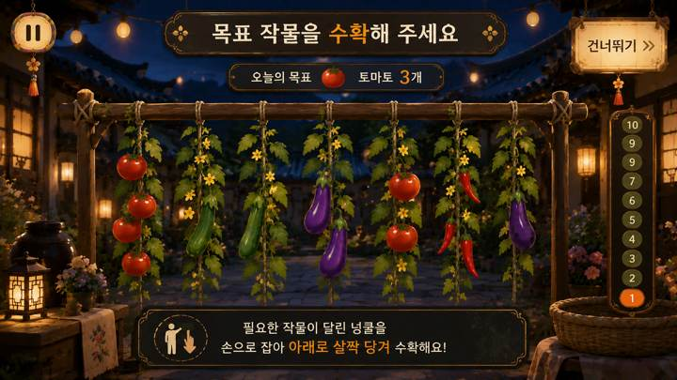
04 · SCR-008 · 수확하기 플레이 |  | 04 · SCR-008 · 수확하기 플레이 · 디자인 재현 프롬프트
 |  | [디자인 DNA — 시안3 밤마을축제형] 가로 16:9, 1920×1080 기준의 실제 상용 게임 화면. 전체 미술 방향은 밤의 한국 전통 한옥 마을 축제와 야시장을 배경으로 한 시네마틱 2.5D 동화풍 게임 아트이다. 짙은 야간 배경과 등불·금빛 UI의 명암 대비를 핵심으로 하되, 고령자가 읽기 어려울 정도로 어둡거나 판타지 RPG HUD처럼 과장되지 않는다. 실사 사진, 포토리얼 3D, 평면 벡터, 네온 사이버 스타일은 사용하지 않는다. 배경은 깊은 남색 밤하늘, 한옥 기와선, 어두운 목재, 주황빛 종이등, 작은 축제 조명, 꽃과 시장 소품으로 구성한다. 전경과 주변부는 어둡게 프레이밍하고 중앙 플레이 영역과 UI 주변은 한 단계 밝게 열어 시선을 집중시킨다. 색채는 딥 네이비와 짙은 갈색을 주조색, 따뜻한 앰버·금빛을 핵심 강조색으로 사용한다. 올리브·자주·붉은색은 소량만 사용한다. 검정 영역이 뭉개지지 않도록 암부 안에서도 재질과 형태가 읽혀야 한다. 재질은 어두운 목재, 한지, 황동·금빛 장식, 직물 천막, 도자기와 돌바닥의 질감을 섬세하게 표현한다. 금속 광택은 절제하고 고급스러운 매트 골드 느낌을 유지한다. 광원은 등불과 축제 전구에서 나오는 따뜻한 국부광이 핵심이다. UI에는 얇은 금빛 림라이트, 부드러운 글로우와 소프트 섀도를 적용해 배경에서 떠 보이게 하되 네온처럼 강하지 않게 한다. UI는 짙은 남색 또는 먹색 패널에 얇은 금빛 테두리, 작은 전통 문양을 제한적으로 사용한다. 패널은 고급스럽고 단단한 인상을 주되 텍스트와 수치를 넓게 배치해 가독성을 확보한다. 타이포그래피는 제목에 금빛의 굵은 붓글씨·명조 혼합 인상, 본문과 수치는 밝은 크림색 또는 금빛의 굵은 고딕 계열. 작은 텍스트와 복잡한 장식은 피하고, 모든 핵심 정보는 충분한 크기와 대비를 갖는다. [화면별 구성 — SCR-008 수확하기 플레이] 화면 상단 중앙에 ‘목표 작물을 수확해 주세요’와 오늘의 목표 작물을 크게 제시한다. 중앙~하단에는 울타리 또는 시렁에 여러 넝쿨이 자연스럽게 매달린 실제 게임 공간을 구성하고, 토마토·오이·가지·고추 등 3~5개의 큰 작물 오브젝트를 충분한 간격으로 배치한다. 정답·벌레먹은 작물·다른 작물이 함께 보이되 정답을 사전 노출하지 않는다. 사용자가 손으로 잡고 아래로 살짝 당기는 행동이 자연스럽게 연상되도록 선택 중인 넝쿨에는 테두리와 아래 방향 안내 효과를 적용한다. 우측에는 1~10 세로 진행 레일, 우상단에는 일시정지. 작은 설명 카드와 캐릭터는 사용하지 않는다. [공통 제작 조건] 실제 게임 화면만 제작하고 모니터 프레임·기기 목업·설명용 인포그래픽을 넣지 않는다. 안내 인물·아바타·손 커서·실사 사용자 사진을 UI 위에 추가하지 않는다. 고령자 대상이므로 작은 글자, 낮은 대비, 복잡한 다중 메뉴, 과도한 애니메이션 장식, 지나치게 화려한 원색을 피한다. 화면 문구·수치·버튼명은 현재 시안 재현을 위한 예시이며 실제 구현 시 최신 화면설계서와 개발 규격을 우선한다.
 | 화면 성격
 | 목표 작물을 보고 넝쿨에서 수확하는 플레이 화면.

 | 핵심 장점
 | 큰 작물과 명확한 선택 영역으로 고령자 시인성을 우선.

 | 보완사항
 | 최신 룰에 없는 이름표·보조 바구니·과도한 장식은 제거 필요.

 | 상태
 | 유효 · 세부 보완 필요

 | 패키지 파일
 | images/S3/04_SCR-008.png

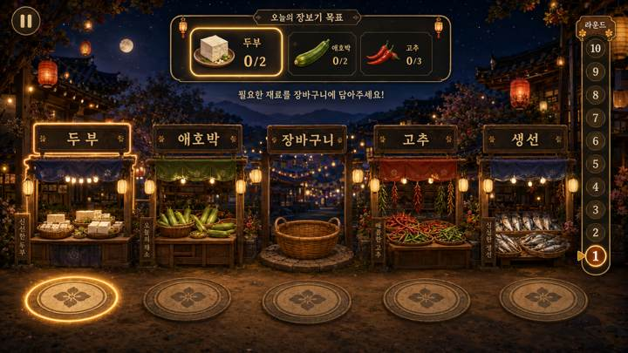
05 · SCR-013 · 장보기 플레이 |  | 05 · SCR-013 · 장보기 플레이 · 디자인 재현 프롬프트
 |  | [디자인 DNA — 시안3 밤마을축제형] 가로 16:9, 1920×1080 기준의 실제 상용 게임 화면. 전체 미술 방향은 밤의 한국 전통 한옥 마을 축제와 야시장을 배경으로 한 시네마틱 2.5D 동화풍 게임 아트이다. 짙은 야간 배경과 등불·금빛 UI의 명암 대비를 핵심으로 하되, 고령자가 읽기 어려울 정도로 어둡거나 판타지 RPG HUD처럼 과장되지 않는다. 실사 사진, 포토리얼 3D, 평면 벡터, 네온 사이버 스타일은 사용하지 않는다. 배경은 깊은 남색 밤하늘, 한옥 기와선, 어두운 목재, 주황빛 종이등, 작은 축제 조명, 꽃과 시장 소품으로 구성한다. 전경과 주변부는 어둡게 프레이밍하고 중앙 플레이 영역과 UI 주변은 한 단계 밝게 열어 시선을 집중시킨다. 색채는 딥 네이비와 짙은 갈색을 주조색, 따뜻한 앰버·금빛을 핵심 강조색으로 사용한다. 올리브·자주·붉은색은 소량만 사용한다. 검정 영역이 뭉개지지 않도록 암부 안에서도 재질과 형태가 읽혀야 한다. 재질은 어두운 목재, 한지, 황동·금빛 장식, 직물 천막, 도자기와 돌바닥의 질감을 섬세하게 표현한다. 금속 광택은 절제하고 고급스러운 매트 골드 느낌을 유지한다. 광원은 등불과 축제 전구에서 나오는 따뜻한 국부광이 핵심이다. UI에는 얇은 금빛 림라이트, 부드러운 글로우와 소프트 섀도를 적용해 배경에서 떠 보이게 하되 네온처럼 강하지 않게 한다. UI는 짙은 남색 또는 먹색 패널에 얇은 금빛 테두리, 작은 전통 문양을 제한적으로 사용한다. 패널은 고급스럽고 단단한 인상을 주되 텍스트와 수치를 넓게 배치해 가독성을 확보한다. 타이포그래피는 제목에 금빛의 굵은 붓글씨·명조 혼합 인상, 본문과 수치는 밝은 크림색 또는 금빛의 굵은 고딕 계열. 작은 텍스트와 복잡한 장식은 피하고, 모든 핵심 정보는 충분한 크기와 대비를 갖는다. [화면별 구성 — SCR-013 장보기 플레이] 화면 상단 중앙에는 이번 라운드의 목표 재료 1~3개를 표시한다. 현재 목표는 가장 크고 밝게, 다음 목표는 작고 약하게 보여 현재 해야 할 행동만 즉시 이해되게 한다. 중앙에는 좌측 2개 점포, 중앙 장바구니, 우측 2개 점포를 일렬로 배치하고, 하단에는 좌외곽·좌안쪽·중앙·우안쪽·우외곽의 5개 위치 발판을 정확히 대응시키되 발판이 클릭 버튼처럼 보이지 않고 실제 바닥의 이동 지점처럼 표현한다. 현재 목표 점포와 해당 발판만 같은 계열의 은은한 강조 효과로 연결한다. 사용자가 이동 중 다른 발판을 통과하는 것은 선택으로 보이지 않아야 한다. 장바구니는 최종 중앙 복귀 지점으로 인식되되 하나의 점포처럼 과도하게 강조하지 않는다. 장보기 화면은 하단 이동 공간이 중요하므로 시각적 여백을 충분히 확보한다. [공통 제작 조건] 실제 게임 화면만 제작하고 모니터 프레임·기기 목업·설명용 인포그래픽을 넣지 않는다. 안내 인물·아바타·손 커서·실사 사용자 사진을 UI 위에 추가하지 않는다. 고령자 대상이므로 작은 글자, 낮은 대비, 복잡한 다중 메뉴, 과도한 애니메이션 장식, 지나치게 화려한 원색을 피한다. 화면 문구·수치·버튼명은 현재 시안 재현을 위한 예시이며 실제 구현 시 최신 화면설계서와 개발 규격을 우선한다.
 | 화면 성격
 | 5개 위치 발판과 4개 점포를 이용하는 장보기 플레이.

 | 핵심 장점
 | 현재 목표 점포와 대응 발판을 함께 강조해 이동 목적지를 안내.

 | 보완사항
 | 목표 UI·장바구니·배경 소품 밀도를 줄이고 발판을 버튼처럼 보이지 않게 조정.

 | 상태
 | 유효 · 세부 보완 필요

 | 패키지 파일
 | images/S3/05_SCR-013.png

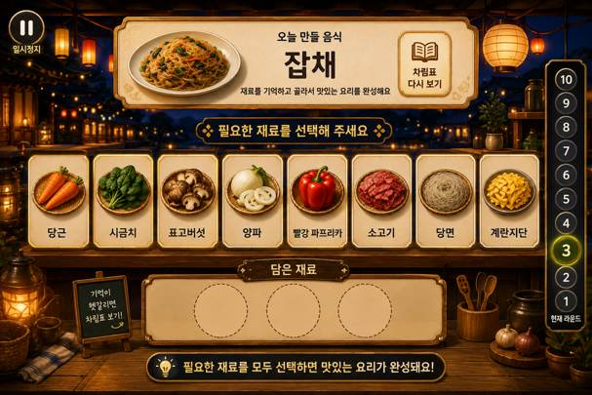
06 · SCR-018 · 요리하기 플레이 |  | 06 · SCR-018 · 요리하기 플레이 · 디자인 재현 프롬프트
 |  | [디자인 DNA — 시안3 밤마을축제형] 가로 16:9, 1920×1080 기준의 실제 상용 게임 화면. 전체 미술 방향은 밤의 한국 전통 한옥 마을 축제와 야시장을 배경으로 한 시네마틱 2.5D 동화풍 게임 아트이다. 짙은 야간 배경과 등불·금빛 UI의 명암 대비를 핵심으로 하되, 고령자가 읽기 어려울 정도로 어둡거나 판타지 RPG HUD처럼 과장되지 않는다. 실사 사진, 포토리얼 3D, 평면 벡터, 네온 사이버 스타일은 사용하지 않는다. 배경은 깊은 남색 밤하늘, 한옥 기와선, 어두운 목재, 주황빛 종이등, 작은 축제 조명, 꽃과 시장 소품으로 구성한다. 전경과 주변부는 어둡게 프레이밍하고 중앙 플레이 영역과 UI 주변은 한 단계 밝게 열어 시선을 집중시킨다. 색채는 딥 네이비와 짙은 갈색을 주조색, 따뜻한 앰버·금빛을 핵심 강조색으로 사용한다. 올리브·자주·붉은색은 소량만 사용한다. 검정 영역이 뭉개지지 않도록 암부 안에서도 재질과 형태가 읽혀야 한다. 재질은 어두운 목재, 한지, 황동·금빛 장식, 직물 천막, 도자기와 돌바닥의 질감을 섬세하게 표현한다. 금속 광택은 절제하고 고급스러운 매트 골드 느낌을 유지한다. 광원은 등불과 축제 전구에서 나오는 따뜻한 국부광이 핵심이다. UI에는 얇은 금빛 림라이트, 부드러운 글로우와 소프트 섀도를 적용해 배경에서 떠 보이게 하되 네온처럼 강하지 않게 한다. UI는 짙은 남색 또는 먹색 패널에 얇은 금빛 테두리, 작은 전통 문양을 제한적으로 사용한다. 패널은 고급스럽고 단단한 인상을 주되 텍스트와 수치를 넓게 배치해 가독성을 확보한다. 타이포그래피는 제목에 금빛의 굵은 붓글씨·명조 혼합 인상, 본문과 수치는 밝은 크림색 또는 금빛의 굵은 고딕 계열. 작은 텍스트와 복잡한 장식은 피하고, 모든 핵심 정보는 충분한 크기와 대비를 갖는다. [화면별 구성 — SCR-018 요리하기 플레이] 상단 중앙에 ‘오늘 만들 음식’과 완성 음식 이미지를 크게 보여주고, 기억한 재료를 다시 확인하는 ‘차림표 다시 보기’ 기능을 별도 버튼으로 둔다. 중앙에는 선택 가능한 재료 후보 5~7개를 큰 개별 받침 또는 카드 위에 넓게 배치한다. 후보는 밝고 선택 가능한 영역으로, 하단 ‘담은 재료’ 영역은 더 낮은 대비·작은 크기·비활성 인상으로 명확히 구분한다. 담은 재료 슬롯은 난이도에 따라 2~3개가 자연스럽다. 사용자의 체류 선택 중인 재료와 자동 힌트 대상에만 테두리·밝기·은은한 발광 효과를 사용한다. 작은 재료 아이콘을 빽빽하게 나열하지 말고 대형 TV에서 식별 가능한 크기로 표현한다. 우측에는 1~10 진행 레일, 일시정지와 보조 기능은 핵심 선택 영역을 방해하지 않게 배치한다. [공통 제작 조건] 실제 게임 화면만 제작하고 모니터 프레임·기기 목업·설명용 인포그래픽을 넣지 않는다. 안내 인물·아바타·손 커서·실사 사용자 사진을 UI 위에 추가하지 않는다. 고령자 대상이므로 작은 글자, 낮은 대비, 복잡한 다중 메뉴, 과도한 애니메이션 장식, 지나치게 화려한 원색을 피한다. 화면 문구·수치·버튼명은 현재 시안 재현을 위한 예시이며 실제 구현 시 최신 화면설계서와 개발 규격을 우선한다.
 | 화면 성격
 | 완성 음식을 기억한 뒤 필요한 재료를 선택하는 요리하기.

 | 핵심 장점
 | 후보 재료와 담은 재료 영역을 명확히 분리해 기억→선택 흐름을 표현.

 | 보완사항
 | 후보 5~7개, 담은 재료 2~3개 기준에 맞춰 정보량 조정 필요.

 | 상태
 | 유효 · 세부 보완 필요

 | 패키지 파일
 | images/S3/06_SCR-018.png

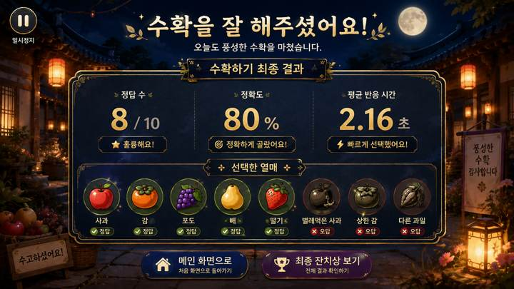
07 · SCR-009 · 수확하기 결과 |  | 07 · SCR-009 · 수확하기 결과 · 디자인 재현 프롬프트
 |  | [디자인 DNA — 시안3 밤마을축제형] 가로 16:9, 1920×1080 기준의 실제 상용 게임 화면. 전체 미술 방향은 밤의 한국 전통 한옥 마을 축제와 야시장을 배경으로 한 시네마틱 2.5D 동화풍 게임 아트이다. 짙은 야간 배경과 등불·금빛 UI의 명암 대비를 핵심으로 하되, 고령자가 읽기 어려울 정도로 어둡거나 판타지 RPG HUD처럼 과장되지 않는다. 실사 사진, 포토리얼 3D, 평면 벡터, 네온 사이버 스타일은 사용하지 않는다. 배경은 깊은 남색 밤하늘, 한옥 기와선, 어두운 목재, 주황빛 종이등, 작은 축제 조명, 꽃과 시장 소품으로 구성한다. 전경과 주변부는 어둡게 프레이밍하고 중앙 플레이 영역과 UI 주변은 한 단계 밝게 열어 시선을 집중시킨다. 색채는 딥 네이비와 짙은 갈색을 주조색, 따뜻한 앰버·금빛을 핵심 강조색으로 사용한다. 올리브·자주·붉은색은 소량만 사용한다. 검정 영역이 뭉개지지 않도록 암부 안에서도 재질과 형태가 읽혀야 한다. 재질은 어두운 목재, 한지, 황동·금빛 장식, 직물 천막, 도자기와 돌바닥의 질감을 섬세하게 표현한다. 금속 광택은 절제하고 고급스러운 매트 골드 느낌을 유지한다. 광원은 등불과 축제 전구에서 나오는 따뜻한 국부광이 핵심이다. UI에는 얇은 금빛 림라이트, 부드러운 글로우와 소프트 섀도를 적용해 배경에서 떠 보이게 하되 네온처럼 강하지 않게 한다. UI는 짙은 남색 또는 먹색 패널에 얇은 금빛 테두리, 작은 전통 문양을 제한적으로 사용한다. 패널은 고급스럽고 단단한 인상을 주되 텍스트와 수치를 넓게 배치해 가독성을 확보한다. 타이포그래피는 제목에 금빛의 굵은 붓글씨·명조 혼합 인상, 본문과 수치는 밝은 크림색 또는 금빛의 굵은 고딕 계열. 작은 텍스트와 복잡한 장식은 피하고, 모든 핵심 정보는 충분한 크기와 대비를 갖는다. [화면별 구성 — SCR-009 수확하기 최종 결과] 수확하기 10라운드를 모두 마친 뒤 보여주는 ‘최종 결과’ 화면이다. 상단에는 ‘수확을 잘 해주셨어요!’처럼 성취감을 주는 큰 완료 메시지와 ‘수확하기 최종 결과’ 제목을 배치한다. 중앙에는 핵심 결과 수치 2~3개를 큰 숫자로 정돈해 보여주고, 하단에는 플레이에서 선택한 열매 또는 대표적인 정답·오답 기록을 실제 열매 이미지로 시각화한다. 결과 화면은 라운드 중간 화면이 아니므로 1~10 진행 레일, ‘이번 라운드 결과’, ‘다음 라운드’, 일시정지 UI를 넣지 않는다. 결과 수치와 버튼 문구는 디자인 예시로만 사용하고 실제 항목은 화면설계서 기준을 우선한다. 보상 화면답게 충분한 여백과 축하 분위기를 주되 과도한 폭죽·별 효과는 피한다. [공통 제작 조건] 실제 게임 화면만 제작하고 모니터 프레임·기기 목업·설명용 인포그래픽을 넣지 않는다. 안내 인물·아바타·손 커서·실사 사용자 사진을 UI 위에 추가하지 않는다. 고령자 대상이므로 작은 글자, 낮은 대비, 복잡한 다중 메뉴, 과도한 애니메이션 장식, 지나치게 화려한 원색을 피한다. 화면 문구·수치·버튼명은 현재 시안 재현을 위한 예시이며 실제 구현 시 최신 화면설계서와 개발 규격을 우선한다.
 | 화면 성격
 | 수확하기 전체 플레이 종료 후 결과를 확인하는 화면.

 | 핵심 장점
 | 정답·정확도·반응 시간과 선택 열매를 시각적으로 복기.

 | 보완사항
 | 간이 결과 요소·라운드 진행·일시정지 등은 최종 결과 화면에서 제거.

 | 상태
 | 유효 · 세부 보완 필요

 | 패키지 파일
 | images/S3/07_SCR-009.png

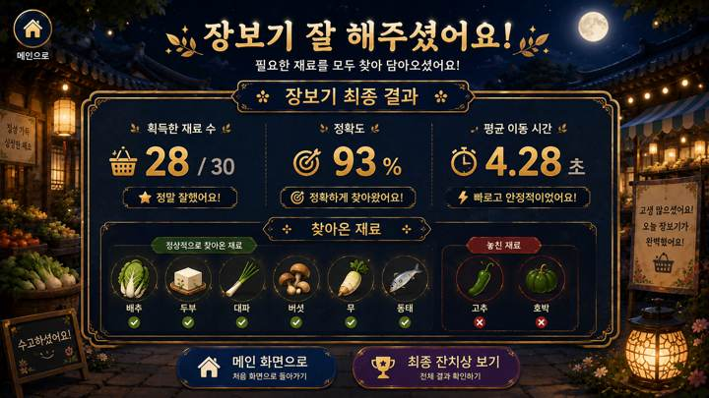
08 · SCR-014 · 장보기 결과 |  | 08 · SCR-014 · 장보기 결과 · 디자인 재현 프롬프트
 |  | [디자인 DNA — 시안3 밤마을축제형] 가로 16:9, 1920×1080 기준의 실제 상용 게임 화면. 전체 미술 방향은 밤의 한국 전통 한옥 마을 축제와 야시장을 배경으로 한 시네마틱 2.5D 동화풍 게임 아트이다. 짙은 야간 배경과 등불·금빛 UI의 명암 대비를 핵심으로 하되, 고령자가 읽기 어려울 정도로 어둡거나 판타지 RPG HUD처럼 과장되지 않는다. 실사 사진, 포토리얼 3D, 평면 벡터, 네온 사이버 스타일은 사용하지 않는다. 배경은 깊은 남색 밤하늘, 한옥 기와선, 어두운 목재, 주황빛 종이등, 작은 축제 조명, 꽃과 시장 소품으로 구성한다. 전경과 주변부는 어둡게 프레이밍하고 중앙 플레이 영역과 UI 주변은 한 단계 밝게 열어 시선을 집중시킨다. 색채는 딥 네이비와 짙은 갈색을 주조색, 따뜻한 앰버·금빛을 핵심 강조색으로 사용한다. 올리브·자주·붉은색은 소량만 사용한다. 검정 영역이 뭉개지지 않도록 암부 안에서도 재질과 형태가 읽혀야 한다. 재질은 어두운 목재, 한지, 황동·금빛 장식, 직물 천막, 도자기와 돌바닥의 질감을 섬세하게 표현한다. 금속 광택은 절제하고 고급스러운 매트 골드 느낌을 유지한다. 광원은 등불과 축제 전구에서 나오는 따뜻한 국부광이 핵심이다. UI에는 얇은 금빛 림라이트, 부드러운 글로우와 소프트 섀도를 적용해 배경에서 떠 보이게 하되 네온처럼 강하지 않게 한다. UI는 짙은 남색 또는 먹색 패널에 얇은 금빛 테두리, 작은 전통 문양을 제한적으로 사용한다. 패널은 고급스럽고 단단한 인상을 주되 텍스트와 수치를 넓게 배치해 가독성을 확보한다. 타이포그래피는 제목에 금빛의 굵은 붓글씨·명조 혼합 인상, 본문과 수치는 밝은 크림색 또는 금빛의 굵은 고딕 계열. 작은 텍스트와 복잡한 장식은 피하고, 모든 핵심 정보는 충분한 크기와 대비를 갖는다. [화면별 구성 — SCR-014 장보기 최종 결과] 장보기 전체 플레이 종료 후 획득한 재료와 이동 수행 결과를 확인하는 화면이다. 상단에는 ‘장보기 잘 해주셨어요!’와 ‘장보기 최종 결과’를 크게 표시한다. 중앙에는 획득한 재료 수, 정확도 또는 성공률, 평균 목표 도달 시간 등 핵심 지표를 큰 숫자로 정돈해 보여준다. 하단에는 실제 식재료 이미지를 사용해 ‘잘 찾아온 재료’와 ‘놓친 재료’를 명확히 구분한다. 장보기에서는 다른 발판을 지나가는 것이 오답이 아니므로 ‘잘못 선택’, ‘오답 발판’ 같은 표현을 사용하지 않는다. 결과 화면에 라운드 진행 레일이나 일시정지를 넣지 않는다. 하단 이동 버튼은 디자인 예시이며 실제 모드 분기는 화면설계서 기준으로 적용한다. [공통 제작 조건] 실제 게임 화면만 제작하고 모니터 프레임·기기 목업·설명용 인포그래픽을 넣지 않는다. 안내 인물·아바타·손 커서·실사 사용자 사진을 UI 위에 추가하지 않는다. 고령자 대상이므로 작은 글자, 낮은 대비, 복잡한 다중 메뉴, 과도한 애니메이션 장식, 지나치게 화려한 원색을 피한다. 화면 문구·수치·버튼명은 현재 시안 재현을 위한 예시이며 실제 구현 시 최신 화면설계서와 개발 규격을 우선한다.
 | 화면 성격
 | 장보기 전체 플레이 종료 후 획득 재료와 이동 결과를 확인.

 | 핵심 장점
 | 획득·미획득 재료를 실제 식재료 아이콘으로 보여줘 이해가 쉬움.

 | 보완사항
 | 장보기는 오답보다 '놓친 재료' 표현이 적합하며 중복 지표 축소 필요.

 | 상태
 | 유효 · 세부 보완 필요

 | 패키지 파일
 | images/S3/08_SCR-014.png

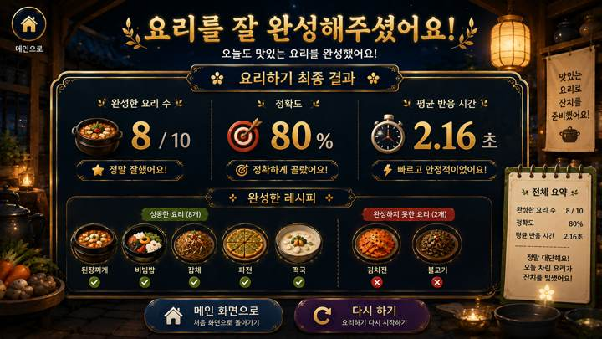
09 · SCR-019 · 요리하기 결과 |  | 09 · SCR-019 · 요리하기 결과 · 디자인 재현 프롬프트
 |  | [디자인 DNA — 시안3 밤마을축제형] 가로 16:9, 1920×1080 기준의 실제 상용 게임 화면. 전체 미술 방향은 밤의 한국 전통 한옥 마을 축제와 야시장을 배경으로 한 시네마틱 2.5D 동화풍 게임 아트이다. 짙은 야간 배경과 등불·금빛 UI의 명암 대비를 핵심으로 하되, 고령자가 읽기 어려울 정도로 어둡거나 판타지 RPG HUD처럼 과장되지 않는다. 실사 사진, 포토리얼 3D, 평면 벡터, 네온 사이버 스타일은 사용하지 않는다. 배경은 깊은 남색 밤하늘, 한옥 기와선, 어두운 목재, 주황빛 종이등, 작은 축제 조명, 꽃과 시장 소품으로 구성한다. 전경과 주변부는 어둡게 프레이밍하고 중앙 플레이 영역과 UI 주변은 한 단계 밝게 열어 시선을 집중시킨다. 색채는 딥 네이비와 짙은 갈색을 주조색, 따뜻한 앰버·금빛을 핵심 강조색으로 사용한다. 올리브·자주·붉은색은 소량만 사용한다. 검정 영역이 뭉개지지 않도록 암부 안에서도 재질과 형태가 읽혀야 한다. 재질은 어두운 목재, 한지, 황동·금빛 장식, 직물 천막, 도자기와 돌바닥의 질감을 섬세하게 표현한다. 금속 광택은 절제하고 고급스러운 매트 골드 느낌을 유지한다. 광원은 등불과 축제 전구에서 나오는 따뜻한 국부광이 핵심이다. UI에는 얇은 금빛 림라이트, 부드러운 글로우와 소프트 섀도를 적용해 배경에서 떠 보이게 하되 네온처럼 강하지 않게 한다. UI는 짙은 남색 또는 먹색 패널에 얇은 금빛 테두리, 작은 전통 문양을 제한적으로 사용한다. 패널은 고급스럽고 단단한 인상을 주되 텍스트와 수치를 넓게 배치해 가독성을 확보한다. 타이포그래피는 제목에 금빛의 굵은 붓글씨·명조 혼합 인상, 본문과 수치는 밝은 크림색 또는 금빛의 굵은 고딕 계열. 작은 텍스트와 복잡한 장식은 피하고, 모든 핵심 정보는 충분한 크기와 대비를 갖는다. [화면별 구성 — SCR-019 요리하기 최종 결과] 요리하기 개별 모드 전체 플레이가 끝난 뒤 보여주는 최종 결과 화면이다. 상단에는 ‘요리를 잘 완성해주셨어요!’와 ‘요리하기 최종 결과’를 크게 표시한다. 중앙에는 완성한 요리 수, 정확도 또는 성공률, 평균 재료 선택 시간 등 핵심 지표를 큰 숫자로 배치하고, 하단에는 완성한 음식과 완성하지 못한 음식을 실제 음식 이미지로 구분해 보여준다. 전체 10개 음식을 모두 보여줄 경우에도 카드와 이미지 간격을 넉넉하게 유지하고, 과밀해 보이면 미완성 음식 중심으로 요약한다. 결과 화면에는 일시정지·라운드 진행 UI를 두지 않는다. ‘최종 잔치상 보기’ 등 이동 버튼은 디자인 예시이며 스토리 모드와 개별 모드의 실제 흐름은 화면설계서 기준을 우선한다. [공통 제작 조건] 실제 게임 화면만 제작하고 모니터 프레임·기기 목업·설명용 인포그래픽을 넣지 않는다. 안내 인물·아바타·손 커서·실사 사용자 사진을 UI 위에 추가하지 않는다. 고령자 대상이므로 작은 글자, 낮은 대비, 복잡한 다중 메뉴, 과도한 애니메이션 장식, 지나치게 화려한 원색을 피한다. 화면 문구·수치·버튼명은 현재 시안 재현을 위한 예시이며 실제 구현 시 최신 화면설계서와 개발 규격을 우선한다.
 | 화면 성격
 | 요리하기 전체 플레이 종료 후 완성 음식과 수행 결과를 확인.

 | 핵심 장점
 | 완성·미완성 요리를 실제 음식 이미지로 보여주는 보상형 결과 화면.

 | 보완사항
 | 완성 수·정확도 중복, 음식 목록 과밀, 모드별 버튼 분기 정리 필요.

 | 상태
 | 유효 · 세부 보완 필요

 | 패키지 파일
 | images/S3/09_SCR-019.png

S4_전체9장
S4 · 밝은마을놀이터활동형 · 전체 9개 화면 |  | 디자이너 전달용 · 이미지 재현 프롬프트
밝은 야외 활동 공간과 큰 UI·색상 피드백을 강조한 게임형 계열. |  | ※ 각 프롬프트는 해당 이미지의 미술 방향을 재현하기 위한 디자인 가이드 겸 AI 이미지 생성용 문안입니다. 원본 생성 도구의 내부 프롬프트 원문은 아니며, 화면 문구·수치·버튼과 기능 배치는 실제 제작 시 최신 화면설계서를 우선합니다.

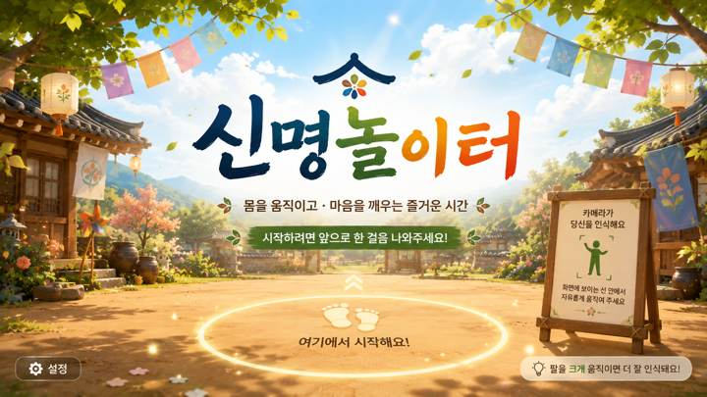
01 · SCR-001 · 타이틀 |  | 01 · SCR-001 · 타이틀 · 디자인 재현 프롬프트
 |  | [디자인 DNA — 시안4 밝은마을놀이터활동형] 가로 16:9, 1920×1080 기준의 실제 상용 게임 화면. 전체 미술 방향은 햇빛이 좋은 마을 광장·정원·야외 활동 공간을 배경으로 한 밝고 경쾌한 2.5D 게임 일러스트 스타일이다. 신체를 움직여 플레이하는 콘텐츠임이 넓은 바닥 공간과 큼직한 인터랙션 요소에서 즉시 느껴져야 한다. 아기자기하지만 유아용·키즈 게임처럼 보이지 않도록 색상과 장식을 절제한다. 실사 사진, 포토리얼 3D, 평면 벡터, 플라스틱 장난감 같은 3D UI는 피한다. 배경은 푸른 하늘, 나무, 화단, 마을 광장, 정자·벤치·소규모 장터 등을 사용하고, 어린이 놀이터 기구는 핵심 배경 요소로 사용하지 않거나 최소화한다. 하단과 중앙에는 실제 사용자 움직임이 느껴지는 넓고 비어 있는 활동 공간을 확보한다. 색채는 따뜻한 크림·밝은 원목을 기본으로 세이지 그린, 하늘색, 부드러운 노랑, 코랄을 포인트로 사용한다. 한 화면에서 경쟁하는 포인트 색상 수를 제한하고, 전체 채도는 중간 이하로 유지한다. 재질은 밝은 원목, 매트한 도장면, 천막 패브릭, 라탄, 잔디·돌·흙길의 부드러운 질감을 사용한다. 지나치게 반짝이는 플라스틱이나 장난감 질감은 금지한다. 광원은 맑은 낮의 깨끗한 자연광과 부드러운 그림자. 활성 상태는 외곽선·밝기 상승·은은한 발광으로 표현하고, 무지개 네온처럼 과한 효과는 사용하지 않는다. UI는 큰 라운드 패널과 버튼, 굵고 단순한 아이콘, 넓은 간격을 사용한다. 기능별 색상 구분은 가능하지만 기본 카드 색상은 통일하고 실제 선택·활성·힌트 상태에서만 강조색을 적극적으로 사용한다. 타이포그래피는 친근하지만 유치하지 않은 굵은 라운드 고딕 계열. 큰 한글과 숫자, 짧은 문장을 사용하며, 고령자가 멀리서도 한눈에 읽을 수 있도록 높은 대비와 충분한 여백을 확보한다. [화면별 구성 — SCR-001 타이틀] 화면 전체를 스타일 배경 아트로 채우고 중앙에 큰 한글 로고 ‘신명놀이터’를 배치한다. 로고 아래에는 ‘수확하고 · 장보고 · 요리해서 잔치를 완성해요!’처럼 콘텐츠 목적을 한 줄로 이해할 수 있는 짧은 설명을 둔다. 하단에는 카메라 앞에서 사용자가 시작 위치를 잡는다는 의미의 자연스러운 위치 안내 영역을 배치한다. 인물이나 안내 아바타 없이 넓은 활동 공간, 바닥 위치 표시, 카메라 인식 상태를 통해 비전 카메라 기반 콘텐츠라는 점이 느껴져야 한다. 화면은 실제 게임 시작 화면처럼 완결된 배경·광원·UI가 통합되어야 한다. [공통 제작 조건] 실제 게임 화면만 제작하고 모니터 프레임·기기 목업·설명용 인포그래픽을 넣지 않는다. 안내 인물·아바타·손 커서·실사 사용자 사진을 UI 위에 추가하지 않는다. 고령자 대상이므로 작은 글자, 낮은 대비, 복잡한 다중 메뉴, 과도한 애니메이션 장식, 지나치게 화려한 원색을 피한다. 화면 문구·수치·버튼명은 현재 시안 재현을 위한 예시이며 실제 구현 시 최신 화면설계서와 개발 규격을 우선한다.
 | 화면 성격
 | 프로젝트 첫인상을 결정하는 타이틀 화면.

 | 핵심 장점
 | 스타일 세계관과 '신명놀이터' 브랜드를 가장 강하게 전달.

 | 보완사항
 | 실제 플레이가 신체활동형이라는 인상도 함께 확보 필요.

 | 상태
 | 유효 · 세부 보완 필요

 | 패키지 파일
 | images/S4/01_SCR-001.png

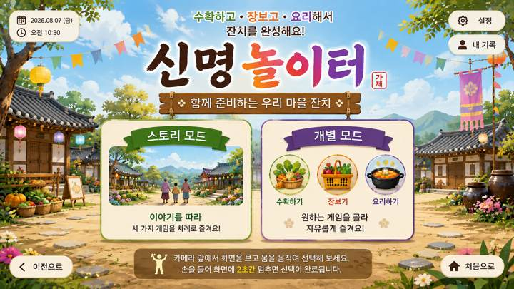
02 · SCR-004 · 모드 선택 |  | 02 · SCR-004 · 모드 선택 · 디자인 재현 프롬프트
 |  | [디자인 DNA — 시안4 밝은마을놀이터활동형] 가로 16:9, 1920×1080 기준의 실제 상용 게임 화면. 전체 미술 방향은 햇빛이 좋은 마을 광장·정원·야외 활동 공간을 배경으로 한 밝고 경쾌한 2.5D 게임 일러스트 스타일이다. 신체를 움직여 플레이하는 콘텐츠임이 넓은 바닥 공간과 큼직한 인터랙션 요소에서 즉시 느껴져야 한다. 아기자기하지만 유아용·키즈 게임처럼 보이지 않도록 색상과 장식을 절제한다. 실사 사진, 포토리얼 3D, 평면 벡터, 플라스틱 장난감 같은 3D UI는 피한다. 배경은 푸른 하늘, 나무, 화단, 마을 광장, 정자·벤치·소규모 장터 등을 사용하고, 어린이 놀이터 기구는 핵심 배경 요소로 사용하지 않거나 최소화한다. 하단과 중앙에는 실제 사용자 움직임이 느껴지는 넓고 비어 있는 활동 공간을 확보한다. 색채는 따뜻한 크림·밝은 원목을 기본으로 세이지 그린, 하늘색, 부드러운 노랑, 코랄을 포인트로 사용한다. 한 화면에서 경쟁하는 포인트 색상 수를 제한하고, 전체 채도는 중간 이하로 유지한다. 재질은 밝은 원목, 매트한 도장면, 천막 패브릭, 라탄, 잔디·돌·흙길의 부드러운 질감을 사용한다. 지나치게 반짝이는 플라스틱이나 장난감 질감은 금지한다. 광원은 맑은 낮의 깨끗한 자연광과 부드러운 그림자. 활성 상태는 외곽선·밝기 상승·은은한 발광으로 표현하고, 무지개 네온처럼 과한 효과는 사용하지 않는다. UI는 큰 라운드 패널과 버튼, 굵고 단순한 아이콘, 넓은 간격을 사용한다. 기능별 색상 구분은 가능하지만 기본 카드 색상은 통일하고 실제 선택·활성·힌트 상태에서만 강조색을 적극적으로 사용한다. 타이포그래피는 친근하지만 유치하지 않은 굵은 라운드 고딕 계열. 큰 한글과 숫자, 짧은 문장을 사용하며, 고령자가 멀리서도 한눈에 읽을 수 있도록 높은 대비와 충분한 여백을 확보한다. [화면별 구성 — SCR-004 모드 선택] 상단에 ‘모드 선택’ 또는 ‘원하는 모드를 선택해 주세요’를 크게 배치한다. 중앙에는 두 개의 대형 선택 영역을 좌우로 배치한다. 왼쪽 ‘스토리 모드’는 마을 잔치 이야기를 상징하는 풍경형 썸네일과 짧은 설명, 오른쪽 ‘개별 모드’는 수확하기·장보기·요리하기를 상징하는 3개 아이콘과 짧은 설명을 사용한다. 카드가 모바일 앱 메뉴처럼 떠 있는 것이 아니라 해당 공간 안에 세워진 안내판·패널처럼 자연스럽게 통합되도록 한다. 선택 영역은 멀리서도 명확히 구분되며, 한 화면에서 다른 보조 기능이 경쟁하지 않게 한다. [공통 제작 조건] 실제 게임 화면만 제작하고 모니터 프레임·기기 목업·설명용 인포그래픽을 넣지 않는다. 안내 인물·아바타·손 커서·실사 사용자 사진을 UI 위에 추가하지 않는다. 고령자 대상이므로 작은 글자, 낮은 대비, 복잡한 다중 메뉴, 과도한 애니메이션 장식, 지나치게 화려한 원색을 피한다. 화면 문구·수치·버튼명은 현재 시안 재현을 위한 예시이며 실제 구현 시 최신 화면설계서와 개발 규격을 우선한다.
 | 화면 성격
 | 스토리 모드와 개별 모드를 선택하는 진입 화면.

 | 핵심 장점
 | 각 스타일의 재질·색감·공간 분위기를 메뉴 UI까지 연결.

 | 보완사항
 | 미확정 기능·보조 버튼은 최종 화면설계에 맞춰 정리 필요.

 | 상태
 | 유효 · 세부 보완 필요

 | 패키지 파일
 | images/S4/02_SCR-004.png

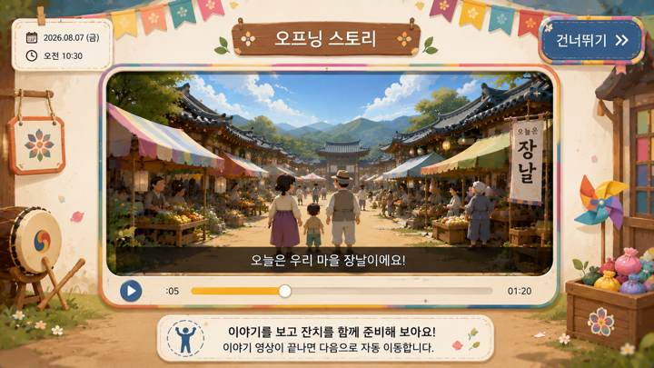
03 · SCR-006 · 오프닝 스토리 영상 UI |  | 03 · SCR-006 · 오프닝 스토리 영상 UI · 디자인 재현 프롬프트
 |  | [디자인 DNA — 시안4 밝은마을놀이터활동형] 가로 16:9, 1920×1080 기준의 실제 상용 게임 화면. 전체 미술 방향은 햇빛이 좋은 마을 광장·정원·야외 활동 공간을 배경으로 한 밝고 경쾌한 2.5D 게임 일러스트 스타일이다. 신체를 움직여 플레이하는 콘텐츠임이 넓은 바닥 공간과 큼직한 인터랙션 요소에서 즉시 느껴져야 한다. 아기자기하지만 유아용·키즈 게임처럼 보이지 않도록 색상과 장식을 절제한다. 실사 사진, 포토리얼 3D, 평면 벡터, 플라스틱 장난감 같은 3D UI는 피한다. 배경은 푸른 하늘, 나무, 화단, 마을 광장, 정자·벤치·소규모 장터 등을 사용하고, 어린이 놀이터 기구는 핵심 배경 요소로 사용하지 않거나 최소화한다. 하단과 중앙에는 실제 사용자 움직임이 느껴지는 넓고 비어 있는 활동 공간을 확보한다. 색채는 따뜻한 크림·밝은 원목을 기본으로 세이지 그린, 하늘색, 부드러운 노랑, 코랄을 포인트로 사용한다. 한 화면에서 경쟁하는 포인트 색상 수를 제한하고, 전체 채도는 중간 이하로 유지한다. 재질은 밝은 원목, 매트한 도장면, 천막 패브릭, 라탄, 잔디·돌·흙길의 부드러운 질감을 사용한다. 지나치게 반짝이는 플라스틱이나 장난감 질감은 금지한다. 광원은 맑은 낮의 깨끗한 자연광과 부드러운 그림자. 활성 상태는 외곽선·밝기 상승·은은한 발광으로 표현하고, 무지개 네온처럼 과한 효과는 사용하지 않는다. UI는 큰 라운드 패널과 버튼, 굵고 단순한 아이콘, 넓은 간격을 사용한다. 기능별 색상 구분은 가능하지만 기본 카드 색상은 통일하고 실제 선택·활성·힌트 상태에서만 강조색을 적극적으로 사용한다. 타이포그래피는 친근하지만 유치하지 않은 굵은 라운드 고딕 계열. 큰 한글과 숫자, 짧은 문장을 사용하며, 고령자가 멀리서도 한눈에 읽을 수 있도록 높은 대비와 충분한 여백을 확보한다. [화면별 구성 — SCR-006 오프닝 스토리 영상 UI] 스토리 모드의 영상 재생 화면. 배경은 해당 스타일의 공간을 유지하되 중앙에 16:9 영상 프레임을 크게 배치하고, 영상 프레임 안에만 스토리 등장인물과 장날·잔치 장면이 보이도록 한다. UI 바깥에는 안내 캐릭터를 두지 않는다. 상단에는 ‘우리 마을 잔치 이야기’ 같은 제목, 영상 하단에는 큰 자막 영역과 단순한 재생 진행바를 배치한다. 건너뛰기·일시정지 등 필요한 조작만 작고 명확하게 두고, 플레이어 HUD처럼 과도한 정보는 넣지 않는다. 영상 프레임·자막·버튼의 재질과 테두리는 해당 스타일의 디자인 언어로 통일한다. [공통 제작 조건] 실제 게임 화면만 제작하고 모니터 프레임·기기 목업·설명용 인포그래픽을 넣지 않는다. 안내 인물·아바타·손 커서·실사 사용자 사진을 UI 위에 추가하지 않는다. 고령자 대상이므로 작은 글자, 낮은 대비, 복잡한 다중 메뉴, 과도한 애니메이션 장식, 지나치게 화려한 원색을 피한다. 화면 문구·수치·버튼명은 현재 시안 재현을 위한 예시이며 실제 구현 시 최신 화면설계서와 개발 규격을 우선한다.
 | 화면 성격
 | 스토리 영상을 보여주는 영상 플레이어형 화면.

 | 핵심 장점
 | 영상 프레임·자막·진행바를 각 스타일 디자인 언어로 통합.

 | 보완사항
 | 최종 적용 시 실제 영상·자막·진행바·건너뛰기 중심으로 단순화.

 | 상태
 | 유효 · 세부 보완 필요

 | 패키지 파일
 | images/S4/03_SCR-006.png

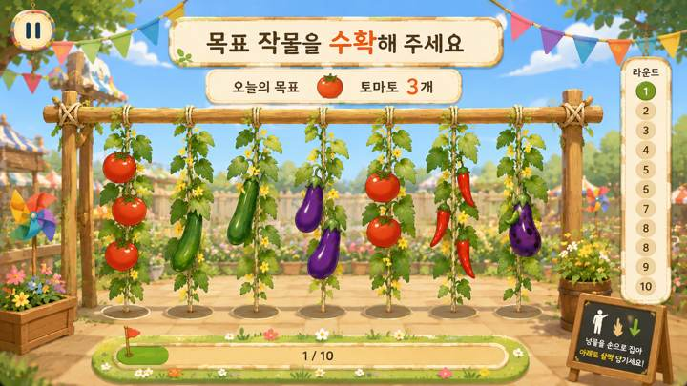
04 · SCR-008 · 수확하기 플레이 |  | 04 · SCR-008 · 수확하기 플레이 · 디자인 재현 프롬프트
 |  | [디자인 DNA — 시안4 밝은마을놀이터활동형] 가로 16:9, 1920×1080 기준의 실제 상용 게임 화면. 전체 미술 방향은 햇빛이 좋은 마을 광장·정원·야외 활동 공간을 배경으로 한 밝고 경쾌한 2.5D 게임 일러스트 스타일이다. 신체를 움직여 플레이하는 콘텐츠임이 넓은 바닥 공간과 큼직한 인터랙션 요소에서 즉시 느껴져야 한다. 아기자기하지만 유아용·키즈 게임처럼 보이지 않도록 색상과 장식을 절제한다. 실사 사진, 포토리얼 3D, 평면 벡터, 플라스틱 장난감 같은 3D UI는 피한다. 배경은 푸른 하늘, 나무, 화단, 마을 광장, 정자·벤치·소규모 장터 등을 사용하고, 어린이 놀이터 기구는 핵심 배경 요소로 사용하지 않거나 최소화한다. 하단과 중앙에는 실제 사용자 움직임이 느껴지는 넓고 비어 있는 활동 공간을 확보한다. 색채는 따뜻한 크림·밝은 원목을 기본으로 세이지 그린, 하늘색, 부드러운 노랑, 코랄을 포인트로 사용한다. 한 화면에서 경쟁하는 포인트 색상 수를 제한하고, 전체 채도는 중간 이하로 유지한다. 재질은 밝은 원목, 매트한 도장면, 천막 패브릭, 라탄, 잔디·돌·흙길의 부드러운 질감을 사용한다. 지나치게 반짝이는 플라스틱이나 장난감 질감은 금지한다. 광원은 맑은 낮의 깨끗한 자연광과 부드러운 그림자. 활성 상태는 외곽선·밝기 상승·은은한 발광으로 표현하고, 무지개 네온처럼 과한 효과는 사용하지 않는다. UI는 큰 라운드 패널과 버튼, 굵고 단순한 아이콘, 넓은 간격을 사용한다. 기능별 색상 구분은 가능하지만 기본 카드 색상은 통일하고 실제 선택·활성·힌트 상태에서만 강조색을 적극적으로 사용한다. 타이포그래피는 친근하지만 유치하지 않은 굵은 라운드 고딕 계열. 큰 한글과 숫자, 짧은 문장을 사용하며, 고령자가 멀리서도 한눈에 읽을 수 있도록 높은 대비와 충분한 여백을 확보한다. [화면별 구성 — SCR-008 수확하기 플레이] 화면 상단 중앙에 ‘목표 작물을 수확해 주세요’와 오늘의 목표 작물을 크게 제시한다. 중앙~하단에는 울타리 또는 시렁에 여러 넝쿨이 자연스럽게 매달린 실제 게임 공간을 구성하고, 토마토·오이·가지·고추 등 3~5개의 큰 작물 오브젝트를 충분한 간격으로 배치한다. 정답·벌레먹은 작물·다른 작물이 함께 보이되 정답을 사전 노출하지 않는다. 사용자가 손으로 잡고 아래로 살짝 당기는 행동이 자연스럽게 연상되도록 선택 중인 넝쿨에는 테두리와 아래 방향 안내 효과를 적용한다. 우측에는 1~10 세로 진행 레일, 우상단에는 일시정지. 작은 설명 카드와 캐릭터는 사용하지 않는다. [공통 제작 조건] 실제 게임 화면만 제작하고 모니터 프레임·기기 목업·설명용 인포그래픽을 넣지 않는다. 안내 인물·아바타·손 커서·실사 사용자 사진을 UI 위에 추가하지 않는다. 고령자 대상이므로 작은 글자, 낮은 대비, 복잡한 다중 메뉴, 과도한 애니메이션 장식, 지나치게 화려한 원색을 피한다. 화면 문구·수치·버튼명은 현재 시안 재현을 위한 예시이며 실제 구현 시 최신 화면설계서와 개발 규격을 우선한다.
 | 화면 성격
 | 목표 작물을 보고 넝쿨에서 수확하는 플레이 화면.

 | 핵심 장점
 | 큰 작물과 명확한 선택 영역으로 고령자 시인성을 우선.

 | 보완사항
 | 최신 룰에 없는 이름표·보조 바구니·과도한 장식은 제거 필요.

 | 상태
 | 유효 · 세부 보완 필요

 | 패키지 파일
 | images/S4/04_SCR-008.png

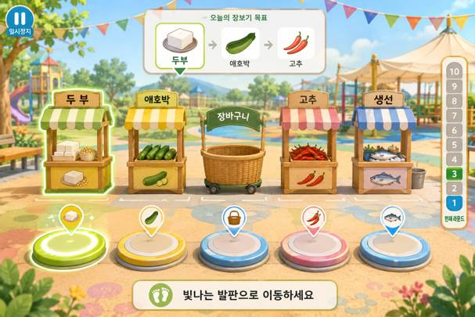
05 · SCR-013 · 장보기 플레이 |  | 05 · SCR-013 · 장보기 플레이 · 디자인 재현 프롬프트
 |  | [디자인 DNA — 시안4 밝은마을놀이터활동형] 가로 16:9, 1920×1080 기준의 실제 상용 게임 화면. 전체 미술 방향은 햇빛이 좋은 마을 광장·정원·야외 활동 공간을 배경으로 한 밝고 경쾌한 2.5D 게임 일러스트 스타일이다. 신체를 움직여 플레이하는 콘텐츠임이 넓은 바닥 공간과 큼직한 인터랙션 요소에서 즉시 느껴져야 한다. 아기자기하지만 유아용·키즈 게임처럼 보이지 않도록 색상과 장식을 절제한다. 실사 사진, 포토리얼 3D, 평면 벡터, 플라스틱 장난감 같은 3D UI는 피한다. 배경은 푸른 하늘, 나무, 화단, 마을 광장, 정자·벤치·소규모 장터 등을 사용하고, 어린이 놀이터 기구는 핵심 배경 요소로 사용하지 않거나 최소화한다. 하단과 중앙에는 실제 사용자 움직임이 느껴지는 넓고 비어 있는 활동 공간을 확보한다. 색채는 따뜻한 크림·밝은 원목을 기본으로 세이지 그린, 하늘색, 부드러운 노랑, 코랄을 포인트로 사용한다. 한 화면에서 경쟁하는 포인트 색상 수를 제한하고, 전체 채도는 중간 이하로 유지한다. 재질은 밝은 원목, 매트한 도장면, 천막 패브릭, 라탄, 잔디·돌·흙길의 부드러운 질감을 사용한다. 지나치게 반짝이는 플라스틱이나 장난감 질감은 금지한다. 광원은 맑은 낮의 깨끗한 자연광과 부드러운 그림자. 활성 상태는 외곽선·밝기 상승·은은한 발광으로 표현하고, 무지개 네온처럼 과한 효과는 사용하지 않는다. UI는 큰 라운드 패널과 버튼, 굵고 단순한 아이콘, 넓은 간격을 사용한다. 기능별 색상 구분은 가능하지만 기본 카드 색상은 통일하고 실제 선택·활성·힌트 상태에서만 강조색을 적극적으로 사용한다. 타이포그래피는 친근하지만 유치하지 않은 굵은 라운드 고딕 계열. 큰 한글과 숫자, 짧은 문장을 사용하며, 고령자가 멀리서도 한눈에 읽을 수 있도록 높은 대비와 충분한 여백을 확보한다. [화면별 구성 — SCR-013 장보기 플레이] 화면 상단 중앙에는 이번 라운드의 목표 재료 1~3개를 표시한다. 현재 목표는 가장 크고 밝게, 다음 목표는 작고 약하게 보여 현재 해야 할 행동만 즉시 이해되게 한다. 중앙에는 좌측 2개 점포, 중앙 장바구니, 우측 2개 점포를 일렬로 배치하고, 하단에는 좌외곽·좌안쪽·중앙·우안쪽·우외곽의 5개 위치 발판을 정확히 대응시키되 발판이 클릭 버튼처럼 보이지 않고 실제 바닥의 이동 지점처럼 표현한다. 현재 목표 점포와 해당 발판만 같은 계열의 은은한 강조 효과로 연결한다. 사용자가 이동 중 다른 발판을 통과하는 것은 선택으로 보이지 않아야 한다. 장바구니는 최종 중앙 복귀 지점으로 인식되되 하나의 점포처럼 과도하게 강조하지 않는다. 장보기 화면은 하단 이동 공간이 중요하므로 시각적 여백을 충분히 확보한다. [공통 제작 조건] 실제 게임 화면만 제작하고 모니터 프레임·기기 목업·설명용 인포그래픽을 넣지 않는다. 안내 인물·아바타·손 커서·실사 사용자 사진을 UI 위에 추가하지 않는다. 고령자 대상이므로 작은 글자, 낮은 대비, 복잡한 다중 메뉴, 과도한 애니메이션 장식, 지나치게 화려한 원색을 피한다. 화면 문구·수치·버튼명은 현재 시안 재현을 위한 예시이며 실제 구현 시 최신 화면설계서와 개발 규격을 우선한다.
 | 화면 성격
 | 5개 위치 발판과 4개 점포를 이용하는 장보기 플레이.

 | 핵심 장점
 | 현재 목표 점포와 대응 발판을 함께 강조해 이동 목적지를 안내.

 | 보완사항
 | 목표 UI·장바구니·배경 소품 밀도를 줄이고 발판을 버튼처럼 보이지 않게 조정.

 | 상태
 | 유효 · 세부 보완 필요

 | 패키지 파일
 | images/S4/05_SCR-013.png

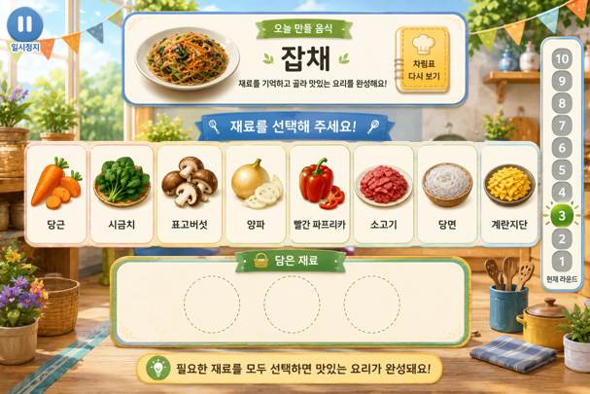
06 · SCR-018 · 요리하기 플레이 |  | 06 · SCR-018 · 요리하기 플레이 · 디자인 재현 프롬프트
 |  | [디자인 DNA — 시안4 밝은마을놀이터활동형] 가로 16:9, 1920×1080 기준의 실제 상용 게임 화면. 전체 미술 방향은 햇빛이 좋은 마을 광장·정원·야외 활동 공간을 배경으로 한 밝고 경쾌한 2.5D 게임 일러스트 스타일이다. 신체를 움직여 플레이하는 콘텐츠임이 넓은 바닥 공간과 큼직한 인터랙션 요소에서 즉시 느껴져야 한다. 아기자기하지만 유아용·키즈 게임처럼 보이지 않도록 색상과 장식을 절제한다. 실사 사진, 포토리얼 3D, 평면 벡터, 플라스틱 장난감 같은 3D UI는 피한다. 배경은 푸른 하늘, 나무, 화단, 마을 광장, 정자·벤치·소규모 장터 등을 사용하고, 어린이 놀이터 기구는 핵심 배경 요소로 사용하지 않거나 최소화한다. 하단과 중앙에는 실제 사용자 움직임이 느껴지는 넓고 비어 있는 활동 공간을 확보한다. 색채는 따뜻한 크림·밝은 원목을 기본으로 세이지 그린, 하늘색, 부드러운 노랑, 코랄을 포인트로 사용한다. 한 화면에서 경쟁하는 포인트 색상 수를 제한하고, 전체 채도는 중간 이하로 유지한다. 재질은 밝은 원목, 매트한 도장면, 천막 패브릭, 라탄, 잔디·돌·흙길의 부드러운 질감을 사용한다. 지나치게 반짝이는 플라스틱이나 장난감 질감은 금지한다. 광원은 맑은 낮의 깨끗한 자연광과 부드러운 그림자. 활성 상태는 외곽선·밝기 상승·은은한 발광으로 표현하고, 무지개 네온처럼 과한 효과는 사용하지 않는다. UI는 큰 라운드 패널과 버튼, 굵고 단순한 아이콘, 넓은 간격을 사용한다. 기능별 색상 구분은 가능하지만 기본 카드 색상은 통일하고 실제 선택·활성·힌트 상태에서만 강조색을 적극적으로 사용한다. 타이포그래피는 친근하지만 유치하지 않은 굵은 라운드 고딕 계열. 큰 한글과 숫자, 짧은 문장을 사용하며, 고령자가 멀리서도 한눈에 읽을 수 있도록 높은 대비와 충분한 여백을 확보한다. [화면별 구성 — SCR-018 요리하기 플레이] 상단 중앙에 ‘오늘 만들 음식’과 완성 음식 이미지를 크게 보여주고, 기억한 재료를 다시 확인하는 ‘차림표 다시 보기’ 기능을 별도 버튼으로 둔다. 중앙에는 선택 가능한 재료 후보 5~7개를 큰 개별 받침 또는 카드 위에 넓게 배치한다. 후보는 밝고 선택 가능한 영역으로, 하단 ‘담은 재료’ 영역은 더 낮은 대비·작은 크기·비활성 인상으로 명확히 구분한다. 담은 재료 슬롯은 난이도에 따라 2~3개가 자연스럽다. 사용자의 체류 선택 중인 재료와 자동 힌트 대상에만 테두리·밝기·은은한 발광 효과를 사용한다. 작은 재료 아이콘을 빽빽하게 나열하지 말고 대형 TV에서 식별 가능한 크기로 표현한다. 우측에는 1~10 진행 레일, 일시정지와 보조 기능은 핵심 선택 영역을 방해하지 않게 배치한다. [공통 제작 조건] 실제 게임 화면만 제작하고 모니터 프레임·기기 목업·설명용 인포그래픽을 넣지 않는다. 안내 인물·아바타·손 커서·실사 사용자 사진을 UI 위에 추가하지 않는다. 고령자 대상이므로 작은 글자, 낮은 대비, 복잡한 다중 메뉴, 과도한 애니메이션 장식, 지나치게 화려한 원색을 피한다. 화면 문구·수치·버튼명은 현재 시안 재현을 위한 예시이며 실제 구현 시 최신 화면설계서와 개발 규격을 우선한다.
 | 화면 성격
 | 완성 음식을 기억한 뒤 필요한 재료를 선택하는 요리하기.

 | 핵심 장점
 | 후보 재료와 담은 재료 영역을 명확히 분리해 기억→선택 흐름을 표현.

 | 보완사항
 | 후보 5~7개, 담은 재료 2~3개 기준에 맞춰 정보량 조정 필요.

 | 상태
 | 유효 · 세부 보완 필요

 | 패키지 파일
 | images/S4/06_SCR-018.png

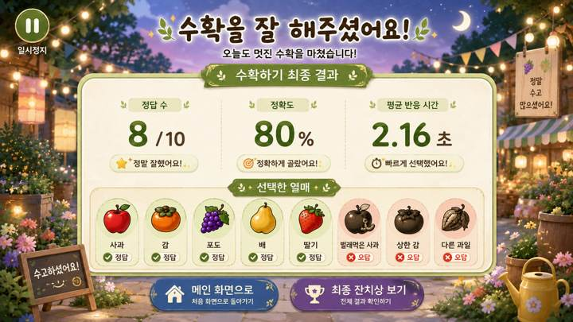
07 · SCR-009 · 수확하기 결과 |  | 07 · SCR-009 · 수확하기 결과 · 디자인 재현 프롬프트
 |  | [디자인 DNA — 시안4 밝은마을놀이터활동형] 가로 16:9, 1920×1080 기준의 실제 상용 게임 화면. 전체 미술 방향은 햇빛이 좋은 마을 광장·정원·야외 활동 공간을 배경으로 한 밝고 경쾌한 2.5D 게임 일러스트 스타일이다. 신체를 움직여 플레이하는 콘텐츠임이 넓은 바닥 공간과 큼직한 인터랙션 요소에서 즉시 느껴져야 한다. 아기자기하지만 유아용·키즈 게임처럼 보이지 않도록 색상과 장식을 절제한다. 실사 사진, 포토리얼 3D, 평면 벡터, 플라스틱 장난감 같은 3D UI는 피한다. 배경은 푸른 하늘, 나무, 화단, 마을 광장, 정자·벤치·소규모 장터 등을 사용하고, 어린이 놀이터 기구는 핵심 배경 요소로 사용하지 않거나 최소화한다. 하단과 중앙에는 실제 사용자 움직임이 느껴지는 넓고 비어 있는 활동 공간을 확보한다. 색채는 따뜻한 크림·밝은 원목을 기본으로 세이지 그린, 하늘색, 부드러운 노랑, 코랄을 포인트로 사용한다. 한 화면에서 경쟁하는 포인트 색상 수를 제한하고, 전체 채도는 중간 이하로 유지한다. 재질은 밝은 원목, 매트한 도장면, 천막 패브릭, 라탄, 잔디·돌·흙길의 부드러운 질감을 사용한다. 지나치게 반짝이는 플라스틱이나 장난감 질감은 금지한다. 광원은 맑은 낮의 깨끗한 자연광과 부드러운 그림자. 활성 상태는 외곽선·밝기 상승·은은한 발광으로 표현하고, 무지개 네온처럼 과한 효과는 사용하지 않는다. UI는 큰 라운드 패널과 버튼, 굵고 단순한 아이콘, 넓은 간격을 사용한다. 기능별 색상 구분은 가능하지만 기본 카드 색상은 통일하고 실제 선택·활성·힌트 상태에서만 강조색을 적극적으로 사용한다. 타이포그래피는 친근하지만 유치하지 않은 굵은 라운드 고딕 계열. 큰 한글과 숫자, 짧은 문장을 사용하며, 고령자가 멀리서도 한눈에 읽을 수 있도록 높은 대비와 충분한 여백을 확보한다. [화면별 구성 — SCR-009 수확하기 최종 결과] 수확하기 10라운드를 모두 마친 뒤 보여주는 ‘최종 결과’ 화면이다. 상단에는 ‘수확을 잘 해주셨어요!’처럼 성취감을 주는 큰 완료 메시지와 ‘수확하기 최종 결과’ 제목을 배치한다. 중앙에는 핵심 결과 수치 2~3개를 큰 숫자로 정돈해 보여주고, 하단에는 플레이에서 선택한 열매 또는 대표적인 정답·오답 기록을 실제 열매 이미지로 시각화한다. 결과 화면은 라운드 중간 화면이 아니므로 1~10 진행 레일, ‘이번 라운드 결과’, ‘다음 라운드’, 일시정지 UI를 넣지 않는다. 결과 수치와 버튼 문구는 디자인 예시로만 사용하고 실제 항목은 화면설계서 기준을 우선한다. 보상 화면답게 충분한 여백과 축하 분위기를 주되 과도한 폭죽·별 효과는 피한다. [공통 제작 조건] 실제 게임 화면만 제작하고 모니터 프레임·기기 목업·설명용 인포그래픽을 넣지 않는다. 안내 인물·아바타·손 커서·실사 사용자 사진을 UI 위에 추가하지 않는다. 고령자 대상이므로 작은 글자, 낮은 대비, 복잡한 다중 메뉴, 과도한 애니메이션 장식, 지나치게 화려한 원색을 피한다. 화면 문구·수치·버튼명은 현재 시안 재현을 위한 예시이며 실제 구현 시 최신 화면설계서와 개발 규격을 우선한다.
 | 화면 성격
 | 수확하기 전체 플레이 종료 후 결과를 확인하는 화면.

 | 핵심 장점
 | 정답·정확도·반응 시간과 선택 열매를 시각적으로 복기.

 | 보완사항
 | 간이 결과 요소·라운드 진행·일시정지 등은 최종 결과 화면에서 제거.

 | 상태
 | 유효 · 세부 보완 필요

 | 패키지 파일
 | images/S4/07_SCR-009.png

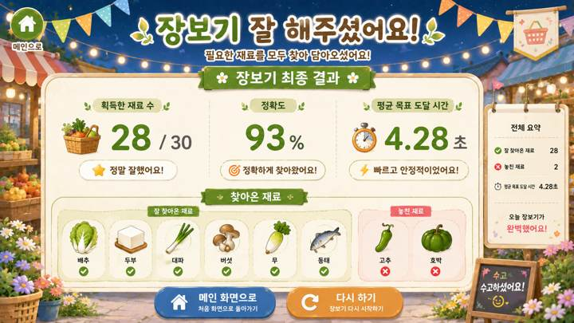
08 · SCR-014 · 장보기 결과 |  | 08 · SCR-014 · 장보기 결과 · 디자인 재현 프롬프트
 |  | [디자인 DNA — 시안4 밝은마을놀이터활동형] 가로 16:9, 1920×1080 기준의 실제 상용 게임 화면. 전체 미술 방향은 햇빛이 좋은 마을 광장·정원·야외 활동 공간을 배경으로 한 밝고 경쾌한 2.5D 게임 일러스트 스타일이다. 신체를 움직여 플레이하는 콘텐츠임이 넓은 바닥 공간과 큼직한 인터랙션 요소에서 즉시 느껴져야 한다. 아기자기하지만 유아용·키즈 게임처럼 보이지 않도록 색상과 장식을 절제한다. 실사 사진, 포토리얼 3D, 평면 벡터, 플라스틱 장난감 같은 3D UI는 피한다. 배경은 푸른 하늘, 나무, 화단, 마을 광장, 정자·벤치·소규모 장터 등을 사용하고, 어린이 놀이터 기구는 핵심 배경 요소로 사용하지 않거나 최소화한다. 하단과 중앙에는 실제 사용자 움직임이 느껴지는 넓고 비어 있는 활동 공간을 확보한다. 색채는 따뜻한 크림·밝은 원목을 기본으로 세이지 그린, 하늘색, 부드러운 노랑, 코랄을 포인트로 사용한다. 한 화면에서 경쟁하는 포인트 색상 수를 제한하고, 전체 채도는 중간 이하로 유지한다. 재질은 밝은 원목, 매트한 도장면, 천막 패브릭, 라탄, 잔디·돌·흙길의 부드러운 질감을 사용한다. 지나치게 반짝이는 플라스틱이나 장난감 질감은 금지한다. 광원은 맑은 낮의 깨끗한 자연광과 부드러운 그림자. 활성 상태는 외곽선·밝기 상승·은은한 발광으로 표현하고, 무지개 네온처럼 과한 효과는 사용하지 않는다. UI는 큰 라운드 패널과 버튼, 굵고 단순한 아이콘, 넓은 간격을 사용한다. 기능별 색상 구분은 가능하지만 기본 카드 색상은 통일하고 실제 선택·활성·힌트 상태에서만 강조색을 적극적으로 사용한다. 타이포그래피는 친근하지만 유치하지 않은 굵은 라운드 고딕 계열. 큰 한글과 숫자, 짧은 문장을 사용하며, 고령자가 멀리서도 한눈에 읽을 수 있도록 높은 대비와 충분한 여백을 확보한다. [화면별 구성 — SCR-014 장보기 최종 결과] 장보기 전체 플레이 종료 후 획득한 재료와 이동 수행 결과를 확인하는 화면이다. 상단에는 ‘장보기 잘 해주셨어요!’와 ‘장보기 최종 결과’를 크게 표시한다. 중앙에는 획득한 재료 수, 정확도 또는 성공률, 평균 목표 도달 시간 등 핵심 지표를 큰 숫자로 정돈해 보여준다. 하단에는 실제 식재료 이미지를 사용해 ‘잘 찾아온 재료’와 ‘놓친 재료’를 명확히 구분한다. 장보기에서는 다른 발판을 지나가는 것이 오답이 아니므로 ‘잘못 선택’, ‘오답 발판’ 같은 표현을 사용하지 않는다. 결과 화면에 라운드 진행 레일이나 일시정지를 넣지 않는다. 하단 이동 버튼은 디자인 예시이며 실제 모드 분기는 화면설계서 기준으로 적용한다. [공통 제작 조건] 실제 게임 화면만 제작하고 모니터 프레임·기기 목업·설명용 인포그래픽을 넣지 않는다. 안내 인물·아바타·손 커서·실사 사용자 사진을 UI 위에 추가하지 않는다. 고령자 대상이므로 작은 글자, 낮은 대비, 복잡한 다중 메뉴, 과도한 애니메이션 장식, 지나치게 화려한 원색을 피한다. 화면 문구·수치·버튼명은 현재 시안 재현을 위한 예시이며 실제 구현 시 최신 화면설계서와 개발 규격을 우선한다.
 | 화면 성격
 | 장보기 전체 플레이 종료 후 획득 재료와 이동 결과를 확인.

 | 핵심 장점
 | 획득·미획득 재료를 실제 식재료 아이콘으로 보여줘 이해가 쉬움.

 | 보완사항
 | 장보기는 오답보다 '놓친 재료' 표현이 적합하며 중복 지표 축소 필요.

 | 상태
 | 유효 · 세부 보완 필요

 | 패키지 파일
 | images/S4/08_SCR-014.png

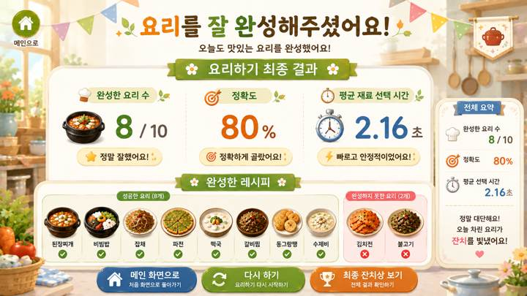
09 · SCR-019 · 요리하기 결과 |  | 09 · SCR-019 · 요리하기 결과 · 디자인 재현 프롬프트
 |  | [디자인 DNA — 시안4 밝은마을놀이터활동형] 가로 16:9, 1920×1080 기준의 실제 상용 게임 화면. 전체 미술 방향은 햇빛이 좋은 마을 광장·정원·야외 활동 공간을 배경으로 한 밝고 경쾌한 2.5D 게임 일러스트 스타일이다. 신체를 움직여 플레이하는 콘텐츠임이 넓은 바닥 공간과 큼직한 인터랙션 요소에서 즉시 느껴져야 한다. 아기자기하지만 유아용·키즈 게임처럼 보이지 않도록 색상과 장식을 절제한다. 실사 사진, 포토리얼 3D, 평면 벡터, 플라스틱 장난감 같은 3D UI는 피한다. 배경은 푸른 하늘, 나무, 화단, 마을 광장, 정자·벤치·소규모 장터 등을 사용하고, 어린이 놀이터 기구는 핵심 배경 요소로 사용하지 않거나 최소화한다. 하단과 중앙에는 실제 사용자 움직임이 느껴지는 넓고 비어 있는 활동 공간을 확보한다. 색채는 따뜻한 크림·밝은 원목을 기본으로 세이지 그린, 하늘색, 부드러운 노랑, 코랄을 포인트로 사용한다. 한 화면에서 경쟁하는 포인트 색상 수를 제한하고, 전체 채도는 중간 이하로 유지한다. 재질은 밝은 원목, 매트한 도장면, 천막 패브릭, 라탄, 잔디·돌·흙길의 부드러운 질감을 사용한다. 지나치게 반짝이는 플라스틱이나 장난감 질감은 금지한다. 광원은 맑은 낮의 깨끗한 자연광과 부드러운 그림자. 활성 상태는 외곽선·밝기 상승·은은한 발광으로 표현하고, 무지개 네온처럼 과한 효과는 사용하지 않는다. UI는 큰 라운드 패널과 버튼, 굵고 단순한 아이콘, 넓은 간격을 사용한다. 기능별 색상 구분은 가능하지만 기본 카드 색상은 통일하고 실제 선택·활성·힌트 상태에서만 강조색을 적극적으로 사용한다. 타이포그래피는 친근하지만 유치하지 않은 굵은 라운드 고딕 계열. 큰 한글과 숫자, 짧은 문장을 사용하며, 고령자가 멀리서도 한눈에 읽을 수 있도록 높은 대비와 충분한 여백을 확보한다. [화면별 구성 — SCR-019 요리하기 최종 결과] 요리하기 개별 모드 전체 플레이가 끝난 뒤 보여주는 최종 결과 화면이다. 상단에는 ‘요리를 잘 완성해주셨어요!’와 ‘요리하기 최종 결과’를 크게 표시한다. 중앙에는 완성한 요리 수, 정확도 또는 성공률, 평균 재료 선택 시간 등 핵심 지표를 큰 숫자로 배치하고, 하단에는 완성한 음식과 완성하지 못한 음식을 실제 음식 이미지로 구분해 보여준다. 전체 10개 음식을 모두 보여줄 경우에도 카드와 이미지 간격을 넉넉하게 유지하고, 과밀해 보이면 미완성 음식 중심으로 요약한다. 결과 화면에는 일시정지·라운드 진행 UI를 두지 않는다. ‘최종 잔치상 보기’ 등 이동 버튼은 디자인 예시이며 스토리 모드와 개별 모드의 실제 흐름은 화면설계서 기준을 우선한다. [공통 제작 조건] 실제 게임 화면만 제작하고 모니터 프레임·기기 목업·설명용 인포그래픽을 넣지 않는다. 안내 인물·아바타·손 커서·실사 사용자 사진을 UI 위에 추가하지 않는다. 고령자 대상이므로 작은 글자, 낮은 대비, 복잡한 다중 메뉴, 과도한 애니메이션 장식, 지나치게 화려한 원색을 피한다. 화면 문구·수치·버튼명은 현재 시안 재현을 위한 예시이며 실제 구현 시 최신 화면설계서와 개발 규격을 우선한다.
 | 화면 성격
 | 요리하기 전체 플레이 종료 후 완성 음식과 수행 결과를 확인.

 | 핵심 장점
 | 완성·미완성 요리를 실제 음식 이미지로 보여주는 보상형 결과 화면.

 | 보완사항
 | 완성 수·정확도 중복, 음식 목록 과밀, 모드별 버튼 분기 정리 필요.

 | 상태
 | 유효 · 세부 보완 필요

 | 패키지 파일
 | images/S4/09_SCR-019.png

